Sede, ACADEBio e CENTROS
 MINISTÉRIO DO MEIO AMBIENTE E MUDANÇA DO CLIMA INSTITUTO CHICO MENDES DE CONSERVAÇÃO DA BIODIVERSIDADE DIVISÃO DE LICITAÇÕES
MOBILIÁRIO
GRUPO 1
ITEM | DESCRIÇÃO | IMAGENS MERAMENTE ILUSTRATIVAS | QUANTIDADE A SER ENTREGUE NO ENDEREÇO (SEDE do ICMBio): Complexo Administrativo EQSW 103/104 s/n - Sudoeste/Octogonal, Brasília/DF - CEP: 70.670-350 | QUANTIDADE A SER ENTREGUE NO ENDEREÇO (ACADEBio): Estrada Vicinal Ipê 265, Km 19,5 - Fazenda Ipanema, Correspondência: Caixa Postal nº217 -Araçoiaba da Serra - Iperó/SP - CEP 18190-970 | QUANTIDADE A SER ENTREGUE NO ENDEREÇO (BASE AVANÇADA NORTE DO CBC): Avenida Lauro Sodré, nº 6500, Bairro Aeroporto - Porto Velho/RO CEP: 76803-260 | QUANTIDADE A SER ENTREGUE NO ENDEREÇO (BASE AVANÇADA SUL DO CBC): Rua Carlos Pioli, 133 - Bom Retiro, Curitiba/PR CEP: 80520-170 | QUANTIDADE A SER ENTREGUE NO ENDEREÇO (BASE AVANÇADA DO CMA): Estrada do Forte Orange, S/N, - Bairro Pilar - Ilha de Itamaracá/PE - CEP 53900-000 | QUANTIDADE A SER ENTREGUE NO ENDEREÇO (BASE AVANÇADA DO CMA-PORTO DE PEDRAS/AL): Sítio Funil, S/N, Próximo à Pousada Borapirá - Bairro Zona Rural - Porto de Pedras/AL - CEP 57945-000 | QUANTIDADE A SER ENTREGUE NO ENDEREÇO (BASE AVANÇADA DE FERNANDO DE NORONHA/PE): Av Baía do Sueste, casa 49. Praia do Sueste, - Bairro Sueste - Fernando de Noronha/PE - CEP 53.990-000 | QUANTIDADE A SER ENTREGUE NO ENDEREÇO (BASE AVANÇADA DE SÃO MATEUS/ES): Av Oceano Atlântico - s/nº, - Bairro Guriri - São Mateus/ES - CEP 29946-550 | QUANTIDADE A SER ENTREGUE NO ENDEREÇO (BASE AVANÇADA DE ARACAJU/SE): Avenida Mário Jorge Menezes Vieira, nº 3028, - Bairro Coroa do Meio - Aracaju - CEP 49035-100 | QUANTIDADE A SER ENTREGUE NO ENDEREÇO (BASE AVANÇADA DE SALVADOR/BA): Rua Frederico Simões, 125, - Bairro Caminho das Árvores - Salvador - CEP 41820-774 | QUANTIDADE A SER ENTREGUE NO ENDEREÇO (BASE AVANÇADA EM RIO GRANDE/RS - CEPSUL): Av. Itália km 8, FURG Campus Carreiros Prédio CEFOP - Bairro Carreiros - Rio Grande - CEP 96203-900 | QUANTIDADE A SER ENTREGUE NO ENDEREÇO (BASE AVANÇADA LINHARES/ES DO CENTRO TAMAR): Av. Caboclo Bernardo, S/N - Vila de Regência Augusta, - Linhares/ES - CEP 29914-000 | QUANTIDADE A SER ENTREGUE NO ENDEREÇO (BASE AVANÇADA DE CARAVELAS/BA DO CENTRO TAMAR): Getulio Vargas 326, - Bairro Ponta de Areia - Caravelas/BA - CEP 45900000 | QUANTIDADE A SER ENTREGUE NO ENDEREÇO (TAMAR-VITÓRIA/ES): Nossa Senhora dos Navegantes - nº: 451, Ed. Petro Tower - Sala 1601, - Bairro Enseada do Suá - Vitória/ES - CEP 29050-335 | QUANTIDADE A SER ENTREGUE NO ENDEREÇO (CEMAVE): BR 230, KM 10, Floresta Nacional da Restinga de Cabedelo, - Cabedelo/PB - CEP 58108-012 | QUANTIDADE A SER ENTREGUE NO ENDEREÇO (CENAP): Estrada Municipal Hisaichi Takebaiyashi, número 8600, - Bairro Usina - Atibaia/SP - CEP 12952011 | QUANTIDADE A SER ENTREGUE NO ENDEREÇO (CEPAM): Universidade Federal do Amazonas - Av. Gal. Rodrigo Otávio Jordão Ramos, nº 6.200, Campos Universitátio Senador Arthur Virgílio Filho - Setor Sul - Bairro Coroado - Manaus/AM - CEP 69077-000 | QUANTIDADE A SER ENTREGUE NO ENDEREÇO (CEPENE): Rua Samuel Hardman s/n, - Bairro Centro - Tamandaré/PE - CEP 55578-000 | QUANTIDADE A SER ENTREGUE NO ENDEREÇO (CEPNOR): Avenida Presidente Tancredo Neves, 2501, Campus da UFRA - Bairro Montesie - Belém/PA - CEP 66077-830 | QUANTIDADE A SER ENTREGUE NO ENDEREÇO (CEPSUL): Avenida Vereador Carlos Ely Castro, 195, - Bairro Centro - Itajaí/SC - CEP 88301-445 | QUANTIDADE A SER ENTREGUE NO ENDEREÇO (CEPTA): Rodovia Prefeito Euberto Nemésio Pereira de Godoy, km 7,5 S/N, - Bairro Cachoeira de Emas - Pirassununga/SP - CEP 13641-001 | QUANTIDADE A SER ENTREGUE NO ENDEREÇO (CMA): Rua Alexandre Herculano n° 197, sala 1709 Ed. Vista Mar Premiun Offices - Bairro Gonzaga - Santos/SP - CEP 11050-031 | QUANTIDADE A SER ENTREGUE NO ENDEREÇO (CNPT): Av. Alexandre de Moura, 25, - Bairro Centro - São Luís/MA - CEP 65025-470 | QUANTIDADE A SER ENTREGUE NO ENDEREÇO (CPB): Sede CPB - BR 230, Km 10, Floresta Nacional da Restinga de Cabedelo - Bairro Renascer - Cabedelo/PB - CEP 58108-012 | QUANTIDADE A SER ENTREGUE NO ENDEREÇO (RAN GOIÂNIA-GO): Rua 2 Nr. 49 , Edif. Walter Bittar, 2° Andar, - Bairro CENTRO - Goiânia/GO - CEP 74013-020 | QUANTIDADE TOTAL
1 | ARMÁRIO ALTO COM 2 PORTAS, em madeira tipo MDF, com 3 prateleiras reguláveis e 1 fixa Dimensões mínimas: Largura (800 mm) x Profundidade (500 mm) x Altura (1600 mm) (Variação máxima de 5% nas medidas para mais ou para menos) Tampo superior sobreposto, em MDP 25 mm de espessura com as faces, superior e inferior. Revestimento em laminado melaminico com no mínimo 0,2 mm de espessura texturizado, semifosco e antirreflexo. Bordas protegidas por fita de poliestireno com espessura 2,5mm, com bordas arredondadas em todo seu perímetro com raio mínimo de 2,5mm, coladas a quente pelo sistema holtmelt. A fixação do tampo/corpo deve ser feita por meio de acessórios internos, como cavilhas e parafusos ocultos tipo minifix. Corpo todo em MDP com as faces, superior e inferior com revestimento em laminado melaminico com no mínimo 0,2 mm de espessura texturizado, semifosco, e antirreflexo, sendo o fundo com 15 mm de espessura e laterais, tampo inferior e prateleiras (03 reguláveis e 01 fixa) com 18 mm de espessura, com as bordas aparentes protegidas por fita de poliestireno com espessura 2,0mm, arredondadas com raio mínimo de 2,0mm. As portas em MDP 18 mm de espessura com as faces, superior e inferior com revestimento em laminado melaminico de, com no mínimo 0,2 mm de espessura texturizado, semifosco, e antirreflexo. Bordas protegidas por fita de poliestireno com espessura 2,0mm, com bordas arredondadas em todo seu perímetro com raio mínimo de 2,0mm. São fixadas nas laterais por meio de dobradiças metálicas e parafusos metálicos. Dobradiças com abertura do eixo de até 105°, com pequeno travamento ao final do curso para que a porta não se abra involuntariamente. Portas com travamento simultâneo, sendo à direita com fechadura metálica de lingueta superior e porta esquerda com batentes metálicos. Portas com puxadores metálicos. Fundo em MDP com 15mm de espessura, é embutido nas laterais, tampo supe | 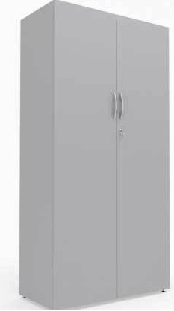 | - | 2 | - | - | 3 | - | 2 | 1 | 1 | 1 | 4 | 2 | 1 | 1 | 15 | 1 | 4 | 8 | 10 | - | - | 4 | 10 | - | 12 | 82
2 | ARMÁRIO BAIXO COM 2 PORTAS, em madeira tipo MDF, com chaves na porta, prateleiras internas e rodízios para movimentação com travas Dimensões mínimas: Altura (0,75 cm) x Largura (0,80 cm) x Profundidade (0,45 cm). Variação máxima de 5% nas medidas para mais ou para menos) Cor: cinza (ou definida pelo ICMBIo) | 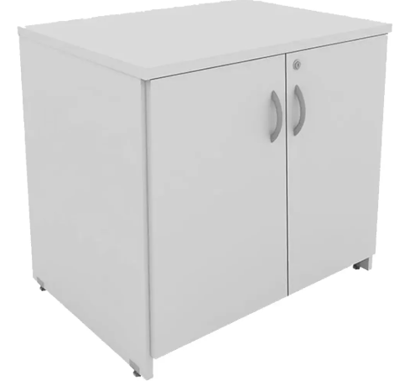 | - | 3 | - | - | - | 6 | 1 | - | - | - | 1 | - | 1 | 1 | 6 | - | - | - | 10 | - | - | - | 10 | - | 3 | 42
3 | ARMÁRIO MÉDIO COM 2 PORTAS O tampo deverá ser confeccionado por meio de chapa em MDP com espessura mínima de 25mm. Faces de contato com acabamento em BP, como também bordas filetadas por meio de fitas/filetes de no mínimo 2,5mm. As laterais, prateleiras, portas e base deverão ser confeccionadas por meio de chapa em MDP com espessura mínima de 18mm. Faces de contato com acabmento em BP, como também bordas filetadas por meio de fitas/filetes de no mínimo 1,0mm. Internamente deverá ser uma prateleira fixa e três móveis. Fundo confeccionado por meio de chapa em MDP com espessura mínima de 15mm. Faces de contato com acabamento em BP, como também bordas filetadas por meio de fitas/filetes de no mínimo 0,3mm. Cor: cinza (ou definida pelo ICMBIo) | 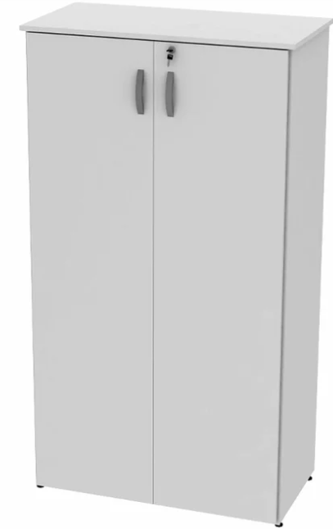 | - | 2 | 1 | - | - | 2 | 1 | 2 | - | 1 | 1 | 1 | 1 | 2 | 3 | - | - | 1 | - | - | - | 1 | 5 | - | 1 | 25
GRUPO 2
ITEM | DESCRIÇÃO | IMAGENS MERAMENTE ILUSTRATIVAS | QUANTIDADE A SER ENTREGUE NO ENDEREÇO (SEDE do ICMBio): Complexo Administrativo EQSW 103/104 s/n - Sudoeste/Octogonal, Brasília/DF - CEP: 70.670-350 | QUANTIDADE A SER ENTREGUE NO ENDEREÇO (ACADEBio): Estrada Vicinal Ipê 265, Km 19,5 - Fazenda Ipanema, Correspondência: Caixa Postal nº217 -Araçoiaba da Serra - Iperó/SP - CEP 18190-970 | QUANTIDADE A SER ENTREGUE NO ENDEREÇO (BASE AVANÇADA NORTE DO CBC): Avenida Lauro Sodré, nº 6500, Bairro Aeroporto - Porto Velho/RO CEP: 76803-260 | QUANTIDADE A SER ENTREGUE NO ENDEREÇO (BASE AVANÇADA SUL DO CBC): Rua Carlos Pioli, 133 - Bom Retiro, Curitiba/PR CEP: 80520-170 | QUANTIDADE A SER ENTREGUE NO ENDEREÇO (BASE AVANÇADA DO CMA): Estrada do Forte Orange, S/N, - Bairro Pilar - Ilha de Itamaracá/PE - CEP 53900-000 | QUANTIDADE A SER ENTREGUE NO ENDEREÇO (BASE AVANÇADA DO CMA-PORTO DE PEDRAS/AL): Sítio Funil, S/N, Próximo à Pousada Borapirá - Bairro Zona Rural - Porto de Pedras/AL - CEP 57945-000 | QUANTIDADE A SER ENTREGUE NO ENDEREÇO (BASE AVANÇADA DE FERNANDO DE NORONHA/PE): Av Baía do Sueste, casa 49. Praia do Sueste, - Bairro Sueste - Fernando de Noronha/PE - CEP 53.990-000 | QUANTIDADE A SER ENTREGUE NO ENDEREÇO (BASE AVANÇADA DE SÃO MATEUS/ES): Av Oceano Atlântico - s/nº, - Bairro Guriri - São Mateus/ES - CEP 29946-550 | QUANTIDADE A SER ENTREGUE NO ENDEREÇO (BASE AVANÇADA DE ARACAJU/SE): Avenida Mário Jorge Menezes Vieira, nº 3028, - Bairro Coroa do Meio - Aracaju - CEP 49035-100 | QUANTIDADE A SER ENTREGUE NO ENDEREÇO (BASE AVANÇADA DE SALVADOR/BA): Rua Frederico Simões, 125, - Bairro Caminho das Árvores - Salvador - CEP 41820-774 | QUANTIDADE A SER ENTREGUE NO ENDEREÇO (BASE AVANÇADA EM RIO GRANDE/RS - CEPSUL): Av. Itália km 8, FURG Campus Carreiros Prédio CEFOP - Bairro Carreiros - Rio Grande - CEP 96203-900 | QUANTIDADE A SER ENTREGUE NO ENDEREÇO (BASE AVANÇADA LINHARES/ES DO CENTRO TAMAR): Av. Caboclo Bernardo, S/N - Vila de Regência Augusta, - Linhares/ES - CEP 29914-000 | QUANTIDADE A SER ENTREGUE NO ENDEREÇO (BASE AVANÇADA DE CARAVELAS/BA DO CENTRO TAMAR): Getulio Vargas 326, - Bairro Ponta de Areia - Caravelas/BA - CEP 45900000 | QUANTIDADE A SER ENTREGUE NO ENDEREÇO (TAMAR-VITÓRIA/ES): Nossa Senhora dos Navegantes - nº: 451, Ed. Petro Tower - Sala 1601, - Bairro Enseada do Suá - Vitória/ES - CEP 29050-335 | QUANTIDADE A SER ENTREGUE NO ENDEREÇO (CEMAVE): BR 230, KM 10, Floresta Nacional da Restinga de Cabedelo, - Cabedelo/PB - CEP 58108-012 | QUANTIDADE A SER ENTREGUE NO ENDEREÇO (CENAP): Estrada Municipal Hisaichi Takebaiyashi, número 8600, - Bairro Usina - Atibaia/SP - CEP 12952011 | QUANTIDADE A SER ENTREGUE NO ENDEREÇO (CEPAM): Universidade Federal do Amazonas - Av. Gal. Rodrigo Otávio Jordão Ramos, nº 6.200, Campos Universitátio Senador Arthur Virgílio Filho - Setor Sul - Bairro Coroado - Manaus/AM - CEP 69077-000 | QUANTIDADE A SER ENTREGUE NO ENDEREÇO (CEPENE): Rua Samuel Hardman s/n, - Bairro Centro - Tamandaré/PE - CEP 55578-000 | QUANTIDADE A SER ENTREGUE NO ENDEREÇO (CEPNOR): Avenida Presidente Tancredo Neves, 2501, Campus da UFRA - Bairro Montesie - Belém/PA - CEP 66077-830 | QUANTIDADE A SER ENTREGUE NO ENDEREÇO (CEPSUL): Avenida Vereador Carlos Ely Castro, 195, - Bairro Centro - Itajaí/SC - CEP 88301-445 | QUANTIDADE A SER ENTREGUE NO ENDEREÇO (CEPTA): Rodovia Prefeito Euberto Nemésio Pereira de Godoy, km 7,5 S/N, - Bairro Cachoeira de Emas - Pirassununga/SP - CEP 13641-001 | QUANTIDADE A SER ENTREGUE NO ENDEREÇO (CMA): Rua Alexandre Herculano n° 197, sala 1709 Ed. Vista Mar Premiun Offices - Bairro Gonzaga - Santos/SP - CEP 11050-031 | QUANTIDADE A SER ENTREGUE NO ENDEREÇO (CNPT): Av. Alexandre de Moura, 25, - Bairro Centro - São Luís/MA - CEP 65025-470 | QUANTIDADE A SER ENTREGUE NO ENDEREÇO (CPB): Sede CPB - BR 230, Km 10, Floresta Nacional da Restinga de Cabedelo - Bairro Renascer - Cabedelo/PB - CEP 58108-012 | QUANTIDADE A SER ENTREGUE NO ENDEREÇO (RAN GOIÂNIA-GO): Rua 2 Nr. 49 , Edif. Walter Bittar, 2° Andar, - Bairro CENTRO - Goiânia/GO - CEP 74013-020 | QUANTIDADE TOTAL
4 | ARMÁRIO GUARDA-VOLUMES. Composição: Estrutura aço galvanizado. Tratamento anti-corrosivo e fosfatizante. Pintura eletrostática a pó. Suporta 20kg distribuídos por prateleira. Atende NR24. Quadro frontal, 16 portas, fechamento triplo (com chave e pitão). Cor: cinza (ou definida pelo ICMBio). Dimensões: Abertura mínima das portas: Largura (29,5 cm) x Altura (39 cm) | 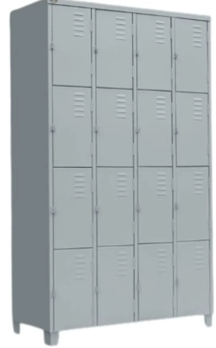 | 10 | 2 | - | - | - | - | - | - | - | - | - | - | - | - | - | - | - | - | - | - | - | - | - | - | - | 12
5 | ESTANTE DE AÇO BIBLIOTECA CENTRAL. Dimensões: Altura (cm): mínimo 190 e máximo 210 x Largura (cm): mínimo 90 e máximo 100 x Profundidade (cm): mínimo 50 e máximo 65. Referência do modelo: estante de aço biblioteca centro. Conteúdo da embalagem: prateleira de aço, colunas de aço, laterais aparadores. Peso suportado: 50kg por bandeja. Número de bandejas: 12. Total de volumes: 05. Ambiente: biblioteca, escritório, depósito e outros. Cores disponíveis: cinza/cinza (outras cores sob consulta). Material do corpo: chapa #24/18. Material das bandejas: chapa de aço #24 com reforço na bandeja. Outros recursos / Mais informações: Sapatas nos pés. Bandejas reguláveis. Composição: bandejas de aço, colunas de aço, laterais aparadores. Marca: Nobre. Material da Estrutura: Colunas de aço com regulagem. Corpo (Material): Bandejas de aço com reforço | 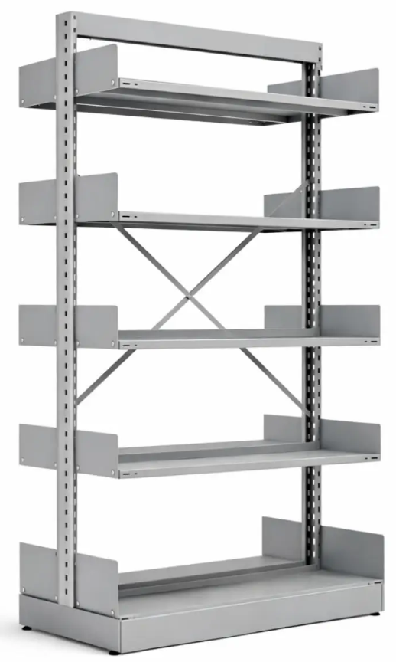 | - | 10 | - | - | 17 | - | 1 | - | - | - | 4 | 4 | 1 | 1 | 20 | - | 2 | 2 | - | - | - | - | 6 | 5 | - | 73
GRUPO 3
ITEM | DESCRIÇÃO | IMAGENS MERAMENTE ILUSTRATIVAS | QUANTIDADE A SER ENTREGUE NO ENDEREÇO (SEDE do ICMBio): Complexo Administrativo EQSW 103/104 s/n - Sudoeste/Octogonal, Brasília/DF - CEP: 70.670-350 | QUANTIDADE A SER ENTREGUE NO ENDEREÇO (ACADEBio): Estrada Vicinal Ipê 265, Km 19,5 - Fazenda Ipanema, Correspondência: Caixa Postal nº217 -Araçoiaba da Serra - Iperó/SP - CEP 18190-970 | QUANTIDADE A SER ENTREGUE NO ENDEREÇO (BASE AVANÇADA NORTE DO CBC): Avenida Lauro Sodré, nº 6500, Bairro Aeroporto - Porto Velho/RO CEP: 76803-260 | QUANTIDADE A SER ENTREGUE NO ENDEREÇO (BASE AVANÇADA SUL DO CBC): Rua Carlos Pioli, 133 - Bom Retiro, Curitiba/PR CEP: 80520-170 | QUANTIDADE A SER ENTREGUE NO ENDEREÇO (BASE AVANÇADA DO CMA): Estrada do Forte Orange, S/N, - Bairro Pilar - Ilha de Itamaracá/PE - CEP 53900-000 | QUANTIDADE A SER ENTREGUE NO ENDEREÇO (BASE AVANÇADA DO CMA-PORTO DE PEDRAS/AL): Sítio Funil, S/N, Próximo à Pousada Borapirá - Bairro Zona Rural - Porto de Pedras/AL - CEP 57945-000 | QUANTIDADE A SER ENTREGUE NO ENDEREÇO (BASE AVANÇADA DE FERNANDO DE NORONHA/PE): Av Baía do Sueste, casa 49. Praia do Sueste, - Bairro Sueste - Fernando de Noronha/PE - CEP 53.990-000 | QUANTIDADE A SER ENTREGUE NO ENDEREÇO (BASE AVANÇADA DE SÃO MATEUS/ES): Av Oceano Atlântico - s/nº, - Bairro Guriri - São Mateus/ES - CEP 29946-550 | QUANTIDADE A SER ENTREGUE NO ENDEREÇO (BASE AVANÇADA DE ARACAJU/SE): Avenida Mário Jorge Menezes Vieira, nº 3028, - Bairro Coroa do Meio - Aracaju - CEP 49035-100 | QUANTIDADE A SER ENTREGUE NO ENDEREÇO (BASE AVANÇADA DE SALVADOR/BA): Rua Frederico Simões, 125, - Bairro Caminho das Árvores - Salvador - CEP 41820-774 | QUANTIDADE A SER ENTREGUE NO ENDEREÇO (BASE AVANÇADA EM RIO GRANDE/RS - CEPSUL): Av. Itália km 8, FURG Campus Carreiros Prédio CEFOP - Bairro Carreiros - Rio Grande - CEP 96203-900 | QUANTIDADE A SER ENTREGUE NO ENDEREÇO (BASE AVANÇADA LINHARES/ES DO CENTRO TAMAR): Av. Caboclo Bernardo, S/N - Vila de Regência Augusta, - Linhares/ES - CEP 29914-000 | QUANTIDADE A SER ENTREGUE NO ENDEREÇO (BASE AVANÇADA DE CARAVELAS/BA DO CENTRO TAMAR): Getulio Vargas 326, - Bairro Ponta de Areia - Caravelas/BA - CEP 45900000 | QUANTIDADE A SER ENTREGUE NO ENDEREÇO (TAMAR-VITÓRIA/ES): Nossa Senhora dos Navegantes - nº: 451, Ed. Petro Tower - Sala 1601, - Bairro Enseada do Suá - Vitória/ES - CEP 29050-335 | QUANTIDADE A SER ENTREGUE NO ENDEREÇO (CEMAVE): BR 230, KM 10, Floresta Nacional da Restinga de Cabedelo, - Cabedelo/PB - CEP 58108-012 | QUANTIDADE A SER ENTREGUE NO ENDEREÇO (CENAP): Estrada Municipal Hisaichi Takebaiyashi, número 8600, - Bairro Usina - Atibaia/SP - CEP 12952011 | QUANTIDADE A SER ENTREGUE NO ENDEREÇO (CEPAM): Universidade Federal do Amazonas - Av. Gal. Rodrigo Otávio Jordão Ramos, nº 6.200, Campos Universitátio Senador Arthur Virgílio Filho - Setor Sul - Bairro Coroado - Manaus/AM - CEP 69077-000 | QUANTIDADE A SER ENTREGUE NO ENDEREÇO (CEPENE): Rua Samuel Hardman s/n, - Bairro Centro - Tamandaré/PE - CEP 55578-000 | QUANTIDADE A SER ENTREGUE NO ENDEREÇO (CEPNOR): Avenida Presidente Tancredo Neves, 2501, Campus da UFRA - Bairro Montesie - Belém/PA - CEP 66077-830 | QUANTIDADE A SER ENTREGUE NO ENDEREÇO (CEPSUL): Avenida Vereador Carlos Ely Castro, 195, - Bairro Centro - Itajaí/SC - CEP 88301-445 | QUANTIDADE A SER ENTREGUE NO ENDEREÇO (CEPTA): Rodovia Prefeito Euberto Nemésio Pereira de Godoy, km 7,5 S/N, - Bairro Cachoeira de Emas - Pirassununga/SP - CEP 13641-001 | QUANTIDADE A SER ENTREGUE NO ENDEREÇO (CMA): Rua Alexandre Herculano n° 197, sala 1709 Ed. Vista Mar Premiun Offices - Bairro Gonzaga - Santos/SP - CEP 11050-031 | QUANTIDADE A SER ENTREGUE NO ENDEREÇO (CNPT): Av. Alexandre de Moura, 25, - Bairro Centro - São Luís/MA - CEP 65025-470 | QUANTIDADE A SER ENTREGUE NO ENDEREÇO (CPB): Sede CPB - BR 230, Km 10, Floresta Nacional da Restinga de Cabedelo - Bairro Renascer - Cabedelo/PB - CEP 58108-012 | QUANTIDADE A SER ENTREGUE NO ENDEREÇO (RAN GOIÂNIA-GO): Rua 2 Nr. 49 , Edif. Walter Bittar, 2° Andar, - Bairro CENTRO - Goiânia/GO - CEP 74013-020 | QUANTIDADE TOTAL
6 | CADEIRA FIXA COM BRAÇO Tipo: Cadeira fixa, sem rodízios ou sistema giratório; Espaldar: Médio, com formato anatômico, proporcionando apoio adequado à região lombar; Assento e encosto: Estrutura em madeira multilaminada ou polipropileno de alta resistência, com espuma injetada de densidade mínima entre 40 e 55 kg/m³, com borda arredondada, garantindo conforto e durabilidade; Revestimento: Em couro sintético (PU), na cor preta; Braços: Fixos, integrados à estrutura, confeccionados em aço tubular ou polipropileno reforçado, com apoio ergonômico; Estrutura: Base fixa tipo “S” (balanço), em aço tubular, com tratamento anticorrosivo e acabamento em pintura eletrostática a pó; Sapatas: Ponteiras plásticas antiderrapantes e anti-risco; Capacidade de carga: Mínima de 100 a 120 kg; Dimensões mínimas: Altura do assento ao chão: 43 a 47 cm ;Altura do encosto: 35 a 40 cm; Profundidade útil do assento: 45 a 50 cm; Altura total: 80 a 87 cm; Largura total: 55 a 60 cm; Ergonomia: Encosto com leve curvatura e inclinação para melhor acomodação do usuário; Normas: Atender à ABNT NBR 13962 (cadeiras para escritório); Atendimento às demais normas referente ao produto. Cor: preta (ou definida pelo ICMBIo); | 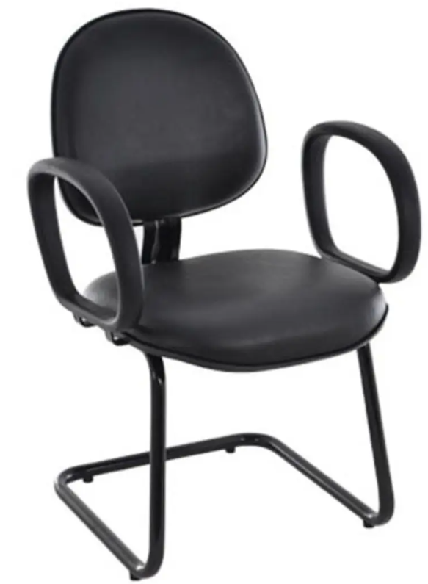 | - | 10 | - | - | 10 | 4 | 2 | - | - | - | - | 2 | 2 | - | 15 | - | - | 80 | 15 | 20 | - | - | 20 | 3 | 1 | 184
7 | CADEIRA FIXA SEM BRAÇO, ESPALDAR MÉDIO Tipo: Cadeira fixa, sem rodízios e sem mecanismo giratório; Espaldar: Médio, com formato anatômico e leve curvatura para apoio da região lombar; Braços: Ausentes (sem apoio de braços); Base: Estrutura fixa tipo “trenó”, contínua, proporcionando maior estabilidade e resistência; Assento e encosto: Estrutura interna em madeira multilaminada ou polipropileno de alta resistência; Assento e encosto estofados com espuma injetada de densidade mínima entre 40 e 55 kg/m³; Revestimento em couro sintético (PU); Acabamento com costuras reforçadas e resistência ao desgaste; Estrutura Fabricada em aço tubular, com espessura compatível para uso contínuo; Tratamento anticorrosivo (fosfatização ou similar); Pintura eletrostática a pó, cor preta; Sapatas/ponteiras plásticas antiderrapantes, evitando riscos ao piso; Dimensões mínimas: Largura do assento: 42 a 48 cm; Profundidade do assento:40 a 45 cm; Altura do encosto: 40 a 45 cm; Altura do assento ao piso: 43 a 48 cm; Normas: Atender à ABNT NBR 13962 (cadeiras para escritório); Atendimento às demais normas referente ao produto; Cor: preta (ou definida pelo ICMBIo). | 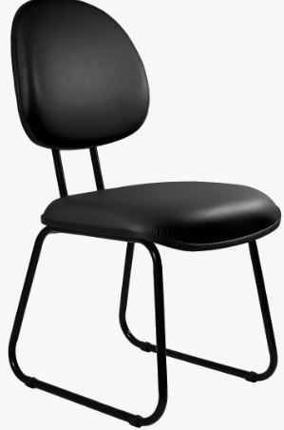 | - | 80 | - | - | - | 10 | - | - | - | 4 | - | - | - | - | 15 | 30 | 20 | 80 | - | - | - | - | 30 | 4 | - | 273
8 | CADEIRA DE ESCRITÓRIO PRESIDENTE GIRATÓRIA ERGONÔMICA Base giratória tipo estrela com 05 (cinco) hastes; Confeccionada em nylon de alta resistência, aço cromado ou alumínio; Rodízios duplos com giro 360°; Diâmetro mínimo da base: 58 a 65 cm ; Capacidade de carga mínima: 100 kg; Regulagem de altura do assento por pistão a gás (classe 3 ou superior); Mecanismo tipo: Relax ou Back System / Sincronizado; Ajuste de inclinação do encosto com trava em múltiplas posições; Ajuste de tensão conforme peso do usuário; Assento com Estrutura interna em madeira multilaminada ou compensado anatômico; Assento com Espuma de poliuretano: Injetada (mín. D45); Revestimento em: Couro sintético (PU/courino); Borda frontal arredondada (efeito “cascata”) para conforto circulatório; Encosto alto (tipo presidente), com apoio integral da coluna; Estrutura reforçada; Revestimento compatível com o assento; Apoio lombar: Ajustável; Braços laterais com regulagem de altura e estrutura em polipropileno ou metálica com apoio em PU; Formato anatômico; Dimensões mínimas: Altura total: 110 a 125 cm; Largura: mínimo 55 a 65 cm; Profundidade do assento: 45 a 50 cm; Altura do assento ao piso: 40 a 52 cm; Cor: preta (ou definida pelo ICMBIo). | 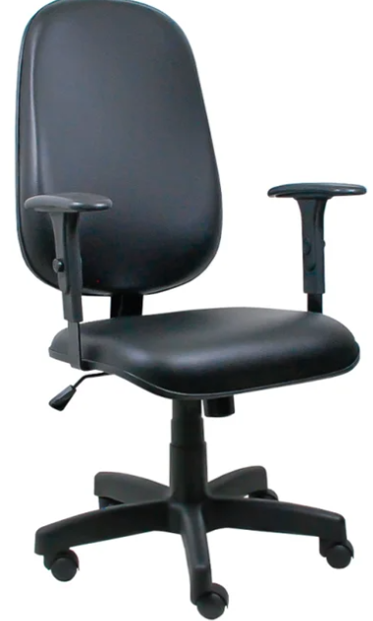 | - | 10 | 3 | 4 | 10 | 6 | - | 6 | - | - | 6 | 4 | - | 4 | 20 | 6 | - | 17 | 25 | 10 | 25 | 10 | 15 | 8 | 9 | 198
9 | CADEIRA LONGARINA COM BRAÇO 2 LUGARES ACOLCHOADA EM COURINO OU SUPERIOR Dimensões mínimas aproximadas: Assento: largura mínima de 45cm e profundidade mínima de 40cm Altura do assento: mínima de 40cm Encosto: altura mínima de 35cm Características: Longarina composta por 2 assentos individuais, fixados em estrutura única; Cada assento deve possuir encosto individual e apoio de braços laterais (podendo ser compartilhado entre assentos); Estrutura metálica em aço carbono, com tratamento anticorrosivo e pintura eletrostática a pó; Assento em madeira compensada, ou material equivalente de resistência igual ou superior; Apoio fixo em termoplástico ergonomicamente confortável. Pés com ponteiras em Polipropileno, para proteção do piso; Possuir certificado de NR-17; Normas: Atender ABNT NBR 16031:2012; Atendimento às demais normas referente ao produto; Suportar no mínimo 100 kg por assento. Requisitos mínimos: Alta resistência ao desgaste; Costuras reforçadas e acabamento uniforme; Cor: Estrutura em aço de carbono com pintura eletrostática na cor preta (ou definida pelo ICMBio) | 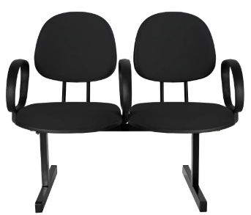 | - | - | - | - | - | - | - | - | - | - | - | 1 | - | - | - | - | - | - | 6 | 25 | - | - | - | - | - | 32
10 | CADEIRA LONGARINA COM BRAÇO 4 LUGARES ACOLCHOADA EM COURINO OU SUPERIOR Dimensões mínimas aproximadas: Assento: largura mínima de 45cm e profundidade mínima de 40cm; Altura do assento: mínima de 40cm; Encosto: altura mínima de 35cm; Características: Longarina composta por 4 assentos individuais, fixados em estrutura única; Cada assento deve possuir encosto individual e apoio de braços laterais (podendo ser compartilhado entre assentos); Estrutura metálica em aço carbono, com tratamento anticorrosivo e pintura eletrostática a pó; Assento em madeira compensada, ou material equivalente de resistência igual ou superior; Apoio fixo em termoplástico ergonomicamente confortável. Pés com ponteiras em Polipropileno, para proteção do piso; Possuir certificado de NR-17; Normas: Atender ABNT NBR 16031:2012; Atendimento às demais normas referente ao produto; Suportar no mínimo 100 kg por assento. Requisitos mínimos: Alta resistência ao desgaste; Costuras reforçadas e acabamento uniforme; Cor: Estrutura em aço de carbono com pintura eletrostática na cor preta (ou definida pelo ICMBio) | 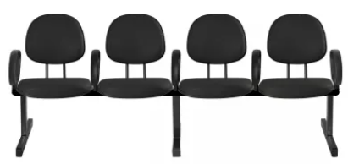 | - | - | - | - | - | - | - | - | - | - | 1 | - | - | - | 18 | - | - | 3 | 6 | - | - | - | - | 1 | - | 29
GRUPO 4
ITEM | DESCRIÇÃO | IMAGENS MERAMENTE ILUSTRATIVAS | QUANTIDADE A SER ENTREGUE NO ENDEREÇO (SEDE do ICMBio): Complexo Administrativo EQSW 103/104 s/n - Sudoeste/Octogonal, Brasília/DF - CEP: 70.670-350 | QUANTIDADE A SER ENTREGUE NO ENDEREÇO (ACADEBio): Estrada Vicinal Ipê 265, Km 19,5 - Fazenda Ipanema, Correspondência: Caixa Postal nº217 -Araçoiaba da Serra - Iperó/SP - CEP 18190-970 | QUANTIDADE A SER ENTREGUE NO ENDEREÇO (BASE AVANÇADA NORTE DO CBC): Avenida Lauro Sodré, nº 6500, Bairro Aeroporto - Porto Velho/RO CEP: 76803-260 | QUANTIDADE A SER ENTREGUE NO ENDEREÇO (BASE AVANÇADA SUL DO CBC): Rua Carlos Pioli, 133 - Bom Retiro, Curitiba/PR CEP: 80520-170 | QUANTIDADE A SER ENTREGUE NO ENDEREÇO (BASE AVANÇADA DO CMA): Estrada do Forte Orange, S/N, - Bairro Pilar - Ilha de Itamaracá/PE - CEP 53900-000 | QUANTIDADE A SER ENTREGUE NO ENDEREÇO (BASE AVANÇADA DO CMA-PORTO DE PEDRAS/AL): Sítio Funil, S/N, Próximo à Pousada Borapirá - Bairro Zona Rural - Porto de Pedras/AL - CEP 57945-000 | QUANTIDADE A SER ENTREGUE NO ENDEREÇO (BASE AVANÇADA DE FERNANDO DE NORONHA/PE): Av Baía do Sueste, casa 49. Praia do Sueste, - Bairro Sueste - Fernando de Noronha/PE - CEP 53.990-000 | QUANTIDADE A SER ENTREGUE NO ENDEREÇO (BASE AVANÇADA DE SÃO MATEUS/ES): Av Oceano Atlântico - s/nº, - Bairro Guriri - São Mateus/ES - CEP 29946-550 | QUANTIDADE A SER ENTREGUE NO ENDEREÇO (BASE AVANÇADA DE ARACAJU/SE): Avenida Mário Jorge Menezes Vieira, nº 3028, - Bairro Coroa do Meio - Aracaju - CEP 49035-100 | QUANTIDADE A SER ENTREGUE NO ENDEREÇO (BASE AVANÇADA DE SALVADOR/BA): Rua Frederico Simões, 125, - Bairro Caminho das Árvores - Salvador - CEP 41820-774 | QUANTIDADE A SER ENTREGUE NO ENDEREÇO (BASE AVANÇADA EM RIO GRANDE/RS - CEPSUL): Av. Itália km 8, FURG Campus Carreiros Prédio CEFOP - Bairro Carreiros - Rio Grande - CEP 96203-900 | QUANTIDADE A SER ENTREGUE NO ENDEREÇO (BASE AVANÇADA LINHARES/ES DO CENTRO TAMAR): Av. Caboclo Bernardo, S/N - Vila de Regência Augusta, - Linhares/ES - CEP 29914-000 | QUANTIDADE A SER ENTREGUE NO ENDEREÇO (BASE AVANÇADA DE CARAVELAS/BA DO CENTRO TAMAR): Getulio Vargas 326, - Bairro Ponta de Areia - Caravelas/BA - CEP 45900000 | QUANTIDADE A SER ENTREGUE NO ENDEREÇO (TAMAR-VITÓRIA/ES): Nossa Senhora dos Navegantes - nº: 451, Ed. Petro Tower - Sala 1601, - Bairro Enseada do Suá - Vitória/ES - CEP 29050-335 | QUANTIDADE A SER ENTREGUE NO ENDEREÇO (CEMAVE): BR 230, KM 10, Floresta Nacional da Restinga de Cabedelo, - Cabedelo/PB - CEP 58108-012 | QUANTIDADE A SER ENTREGUE NO ENDEREÇO (CENAP): Estrada Municipal Hisaichi Takebaiyashi, número 8600, - Bairro Usina - Atibaia/SP - CEP 12952011 | QUANTIDADE A SER ENTREGUE NO ENDEREÇO (CEPAM): Universidade Federal do Amazonas - Av. Gal. Rodrigo Otávio Jordão Ramos, nº 6.200, Campos Universitátio Senador Arthur Virgílio Filho - Setor Sul - Bairro Coroado - Manaus/AM - CEP 69077-000 | QUANTIDADE A SER ENTREGUE NO ENDEREÇO (CEPENE): Rua Samuel Hardman s/n, - Bairro Centro - Tamandaré/PE - CEP 55578-000 | QUANTIDADE A SER ENTREGUE NO ENDEREÇO (CEPNOR): Avenida Presidente Tancredo Neves, 2501, Campus da UFRA - Bairro Montesie - Belém/PA - CEP 66077-830 | QUANTIDADE A SER ENTREGUE NO ENDEREÇO (CEPSUL): Avenida Vereador Carlos Ely Castro, 195, - Bairro Centro - Itajaí/SC - CEP 88301-445 | QUANTIDADE A SER ENTREGUE NO ENDEREÇO (CEPTA): Rodovia Prefeito Euberto Nemésio Pereira de Godoy, km 7,5 S/N, - Bairro Cachoeira de Emas - Pirassununga/SP - CEP 13641-001 | QUANTIDADE A SER ENTREGUE NO ENDEREÇO (CMA): Rua Alexandre Herculano n° 197, sala 1709 Ed. Vista Mar Premiun Offices - Bairro Gonzaga - Santos/SP - CEP 11050-031 | QUANTIDADE A SER ENTREGUE NO ENDEREÇO (CNPT): Av. Alexandre de Moura, 25, - Bairro Centro - São Luís/MA - CEP 65025-470 | QUANTIDADE A SER ENTREGUE NO ENDEREÇO (CPB): Sede CPB - BR 230, Km 10, Floresta Nacional da Restinga de Cabedelo - Bairro Renascer - Cabedelo/PB - CEP 58108-012 | QUANTIDADE A SER ENTREGUE NO ENDEREÇO (RAN GOIÂNIA-GO): Rua 2 Nr. 49 , Edif. Walter Bittar, 2° Andar, - Bairro CENTRO - Goiânia/GO - CEP 74013-020 | QUANTIDADE TOTAL
11 | GAVETEIRO VOLANTE, com 4 gavetas e 1 fechadura Medidas mínimas do conjunto após montagem: Largura (310mm a 430mm) x Profundidade (450mm a 500mm) x Altura (entre 600mm a 650mm), deverá ficar abaixo das estações de trabalho. Variação máxima permitida de 5% nas dimensões. Estrutura: A estrutura do gaveteiro será composta por tampo, painéis laterais, fundo, base e gavetas confeccionados em (MDP) - Painel de Fibra de Densidade Média. O fundo deverá conter 04 (quatro) rodízios esféricos duplos, com duplo giro, com movimentos independentes, diâmetro mínimo de 50 mm, carcaça e roldanas duplas injetadas, com rodas revestidas em poliuretano contendo acionamento com dispositivo/alavanca de freio. A montagem das peças deve ser feita por meio de acessórios internos e parafusos ocultos. Corpo do gaveteiro: Corpo do gaveteiro confeccionado com chapa única em (MDP) - Painel de Fibra de Densidade Média, com espessura de 18mm e fundo de 15mm, revestido com laminado melamínico de baixa pressão em ambas as faces, na mesma cor dos revestimentos das estações de trabalho. Com fita de poliestireno com superfície visível e espessura de 0,45mm. Tampo no mesmo material, porém com 25 mm de espessura, fita em poliestireno de superfície visível de espessura 2,0 mm. Gavetas: Gavetas em madeira (MDP) - Painel de Fibra de Densidade Média, de 18mm de espessura, revestido com laminado melamínico de baixa pressão em ambas as faces em cor a definir, resistente a abrasão, com fita de poliestireno com superfície visível, com espessura de 1,0 mm com alta resistência a impactos. Sistema de abertura da gaveta através de puxador tipo alça de polipropileno (polímero termoplástico) ou por meio de cavidades laterais. Com corrediças metálicas. Sistema de travamento simultâneo da gaveta. Acionamento através de uma fechadura frontal na primeira e terceira gaveta. Chave com capa de | 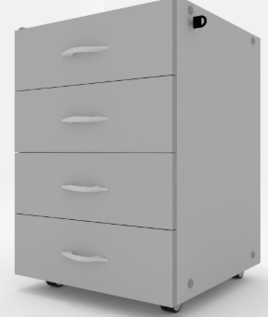 | - | 15 | 2 | - | 3 | - | 1 | - | 2 | - | 2 | 2 | 2 | - | 4 | - | 1 | 5 | 6 | - | 5 | - | 10 | - | 11 | 71
12 | MESA DE REUNIÃO RETANGULAR - 6 Lugares Dimensões mínimas: 2000x900x740mm (LxPxH); Tampo confeccionado por meio de chapa em MDP com espessura mínima de 25mm. Faces de contato com acabamento em BP, com bordas filetadas por meio de fitas/filetes de no mínimo 2,5mm. Usinagem retangular com caixa tomada elétrica confeccionada em alumínio e plástico; Painel estrutura e privacidade confeccionado por meio de chapa em MDP com espessura mínima de 18mm. Faces de contato com acabamento em BP, com bordas filetadas por meio de fitas/filetes de no mínimo 0,3mm. Deverá ser duas peças paralelas onde a fiação fica oculta entre eles; Estruturas laterais confeccionadas por meio de tubos e chapas em aço com as seguintes medidas: Tubo com uma medida/espessura de no mínimo 30 x 20 x 0,09mm (Este sendo as travessas); Tubo semi-oblongo com uma medida/espessura de no mínimo 55 x 30 x 0,9mm (Este sendo as colunas); Chapa com espessura mínima de 1,5mm (Este sendo os pés); Nas colunas, tanto interno como externo deverão possuir calhas em chapa de aço com espessura de no mínimo 0,9mm APRESENTAR folder técnico, catálogo ou desenho ilustrativo do respectivo item, contendo a especificação técnica detalhada, bem como a identificação de marca, linha e modelo. Caso aplicável, deverá ser informado o código de certificação, a fim de possibilitar a verificação de conformidade com as especificações técnicas e a documentação apresentada. Cor: cinza (ou definida pelo ICMBIo) | 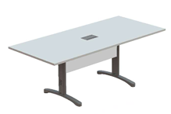 | - | - | - | - | - | 1 | - | - | - | - | 1 | - | - | - | 2 | - | - | 3 | - | 2 | - | - | 1 | - | 1 | 11
13 | MESA DE REUNIÃO REDONDA. Dimensões mínimas aproximadas: Tampo 25mm de espessura; Diâmetro 1100mm; Altura 745mm. Variação máxima de 5% nas medidas para mais ou para menos. Tampo em placa de partícula de madeira de média densidade de 25 mm de espessura. Revestido nas duas faces com filme termo prensado de melamínico com espessura de 0,2 mm, texturizado, semifosco e antirreflexo. Bordas com perfil fita de poliestireno, com 2,5mm de espessura, raio da borda no mínimo 2,5mm em todo contorno. Deverá ser fixada a estrutura por meio de buchas metálicas e parafusos. Composta por uma estrutura confeccionada por tubos e chapas metálicas. Na parte inferior, tem quatro apoios em chapa de aço repuxada curva dispensando desta forma o uso de ponteiras de PVC, com espessura mínima de 1,2 mm. tendo uma coluna central de sustentação composta por tubo redondo Ø 101,6 x 1,5 mm. Possui quatro apoios na parte superior, perpendicular a estrutura central em tubos de aço 20 X 20 x 1,2 mm de espessura mínima. Acabamento com sapatas niveladoras em poliuretano injetado de alta resistência, cuja função será contornar eventuais desníveis de piso. APRESENTAR folder técnico, catálogo ou desenho ilustrativo do respectivo item, contendo a especificação técnica detalhada, bem como a identificação de marca, linha e modelo. Caso aplicável, deverá ser informado o código de certificação, a fim de possibilitar a verificação de conformidade com as especificações técnicas e a documentação apresentada. Cor: cinza (ou definida pelo ICMBIo) | 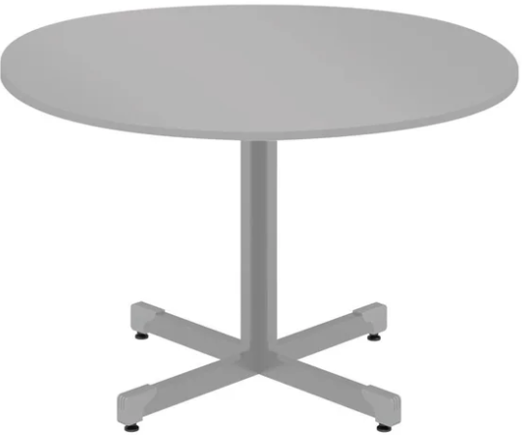 | - | 2 | 1 | - | - | - | - | - | 1 | 1 | - | - | - | - | 3 | - | - | - | 6 | 2 | - | - | 4 | - | 2 | 22
14 | MESA DE TRABALHO EM L Dimensões mínimas aproximadas: Largura (1400/1400mm) x Profundidade (600/600mm) x Altura (740mm). Variação máxima de 5% nas medidas para mais ou para menos. TAMPO: deverá ser fornecido em formato “l” (orgânico) em placa de partícula de madeira de média densidade de 25 mm de espessura, com a face superior e inferior revestidas em laminado melamínico de baixa pressão liso ou madeirado. as faces laterais devem receber borda reta em pvc com no mínimo 2 mm de espessura, com raios de 2,5 mm nas extremidades superior e inferior de acordo com as normas da abnt de ergonomia deverá possuir passa cabosposicionado próximo ao vértice do tampo. passa cabos: deverá ser composto por base de acabamento e tampa, sendo a base de acabamento com formato quadrado medindo aproximadamente 80x80mm, com furo central de 56 mm de diâmetro para passagem de cabos, produzido em poliestireno ou abs injetado. tampa em formato circular com 64 mm de diâmetro, produzida em poliestireno ou abs injetado. ESTRUTURA: autoportante deverá ser composta por dois cavaletes laterais, duas travessas horizontais, uma coluna de canto e uma travessa de ligação. CAVALETE LATERAL: formado por coluna vertical em forma elíptica, produzida em chapa de aço estampada com no mínimo 1,5 mm de espessura, deverá ser encaixado perfil produzido em pvc rígido para passagem de fiação, e deverá possuir fechamento por tampa removível em pvc rígido encaixada ao perfil. na parte inferior a estruturação deverá ser composta por perfil em chapa de aço curvo do tipo “pata” sustentada por dois niveladores em polipropileno para regulagem de altura. travessa horizontal: a estruturação do tampo e dos cavaletes laterais, deverá ser formada por travessas em tubo de aço retangular 20x50 mm (pxh) com no mínimo 1,5mm de espessura. COLUNA DE CANTO: deverá ser forne | 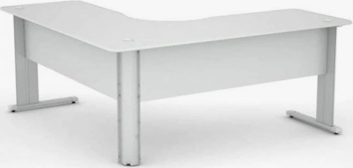 | - | 28 | - | - | 1 | 4 | - | 2 | 1 | - | 2 | 2 | - | - | 5 | - | - | - | 10 | 4 | 5 | 4 | 15 | - | 5 | 88
15 | MESA RETA Dimensões mínimas: Largura (1200mm) x Profundidade (700mm) x Altura (740mm). Variação máxima de 5% nas medidas para mais ou para menos Estrutura: deverá ser fornecido MESA em formato retangular em placa de partícula de madeira de média densidade de 25 mm de espessura, com a face superior e inferior revestidas em laminado melamínico de baixa pressão liso ou madeirado. as faces laterais devem receber borda reta em pvc com no mínimo 2 mm de espessura, com raios de 2,5 mm nas extremidades superior e inferior de acordocom as normas da abnt e de ergonomia. deverá possuir 2 unidades de passa cabos (um em cada extremidade do tampo). passa cabos deverá ser composto por base de acabamento e tampa, sendo a base de acabamento com formato quadrado medindo 80x80mm, com furo central de 56 mm de diâmetro para passagem de cabos, produzido em poliestireno ou abs injetado. tampa em formato circular com 64 mm de diâmetro, produzida em poliestireno ou abs injetado. estrutura: autoportante composta por dois cavaletes laterais estruturados por uma travessa horizontal. cavalete lateral formado por coluna vertical em forma elíptica, produzida em chapa de aço estampada com no mínimo 1,5 mm de espessura, deverá ser encaixado perfil produzido em pvc rígido para passagem de fiação, e deverá possuir fechamento por tampa removível em pvc rígido encaixada ao perfil. na parte inferior a estruturação deverá ser composta por perfil em chapa de aço curvo do tipo “pata” sustentada por dois niveladores em polipropileno para regulagem de altura. a estruturação do tampoe dos cavaletes laterais, deverá ser formada por travessa em tubo de aço retangular 20x50 mm (pxh) com no mínimo 1,5 mm de espessura. Painel Frontal: deverá ser fornecido em placa de partícula de madeira de média densidade de 18 mm de espessura revestid | 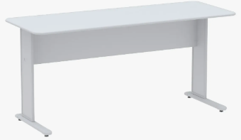 | - | 10 | - | - | 4 | 2 | - | - | - | - | 4 | 3 | - | 2 | 5 | - | 6 | 25 | 2 | 4 | - | - | - | - | 6 | 73
ELETRODOMÉSTICOS
GRUPO 5
ITEM | DESCRIÇÃO | IMAGENS MERAMENTE ILUSTRATIVAS | QUANTIDADE A SER ENTREGUE NO ENDEREÇO (SEDE do ICMBio): Complexo Administrativo EQSW 103/104 s/n - Sudoeste/Octogonal, Brasília/DF - CEP: 70.670-350 | QUANTIDADE A SER ENTREGUE NO ENDEREÇO (ACADEBio): Estrada Vicinal Ipê 265, Km 19,5 - Fazenda Ipanema, Correspondência: Caixa Postal nº217 -Araçoiaba da Serra - Iperó/SP - CEP 18190-970 | QUANTIDADE A SER ENTREGUE NO ENDEREÇO (BASE AVANÇADA NORTE DO CBC): Avenida Lauro Sodré, nº 6500, Bairro Aeroporto - Porto Velho/RO CEP: 76803-260 | QUANTIDADE A SER ENTREGUE NO ENDEREÇO (BASE AVANÇADA SUL DO CBC): Rua Carlos Pioli, 133 - Bom Retiro, Curitiba/PR CEP: 80520-170 | QUANTIDADE A SER ENTREGUE NO ENDEREÇO (BASE AVANÇADA DO CMA): Estrada do Forte Orange, S/N, - Bairro Pilar - Ilha de Itamaracá/PE - CEP 53900-000 | QUANTIDADE A SER ENTREGUE NO ENDEREÇO (BASE AVANÇADA DO CMA-PORTO DE PEDRAS/AL): Sítio Funil, S/N, Próximo à Pousada Borapirá - Bairro Zona Rural - Porto de Pedras/AL - CEP 57945-000 | QUANTIDADE A SER ENTREGUE NO ENDEREÇO (BASE AVANÇADA DE FERNANDO DE NORONHA/PE): Av Baía do Sueste, casa 49. Praia do Sueste, - Bairro Sueste - Fernando de Noronha/PE - CEP 53.990-000 | QUANTIDADE A SER ENTREGUE NO ENDEREÇO (BASE AVANÇADA DE SÃO MATEUS/ES): Av Oceano Atlântico - s/nº, - Bairro Guriri - São Mateus/ES - CEP 29946-550 | QUANTIDADE A SER ENTREGUE NO ENDEREÇO (BASE AVANÇADA DE ARACAJU/SE): Avenida Mário Jorge Menezes Vieira, nº 3028, - Bairro Coroa do Meio - Aracaju - CEP 49035-100 | QUANTIDADE A SER ENTREGUE NO ENDEREÇO (BASE AVANÇADA DE SALVADOR/BA): Rua Frederico Simões, 125, - Bairro Caminho das Árvores - Salvador - CEP 41820-774 | QUANTIDADE A SER ENTREGUE NO ENDEREÇO (BASE AVANÇADA EM RIO GRANDE/RS - CEPSUL): Av. Itália km 8, FURG Campus Carreiros Prédio CEFOP - Bairro Carreiros - Rio Grande - CEP 96203-900 | QUANTIDADE A SER ENTREGUE NO ENDEREÇO (BASE AVANÇADA LINHARES/ES DO CENTRO TAMAR): Av. Caboclo Bernardo, S/N - Vila de Regência Augusta, - Linhares/ES - CEP 29914-000 | QUANTIDADE A SER ENTREGUE NO ENDEREÇO (BASE AVANÇADA DE CARAVELAS/BA DO CENTRO TAMAR): Getulio Vargas 326, - Bairro Ponta de Areia - Caravelas/BA - CEP 45900000 | QUANTIDADE A SER ENTREGUE NO ENDEREÇO (TAMAR-VITÓRIA/ES): Nossa Senhora dos Navegantes - nº: 451, Ed. Petro Tower - Sala 1601, - Bairro Enseada do Suá - Vitória/ES - CEP 29050-335 | QUANTIDADE A SER ENTREGUE NO ENDEREÇO (CEMAVE): BR 230, KM 10, Floresta Nacional da Restinga de Cabedelo, - Cabedelo/PB - CEP 58108-012 | QUANTIDADE A SER ENTREGUE NO ENDEREÇO (CENAP): Estrada Municipal Hisaichi Takebaiyashi, número 8600, - Bairro Usina - Atibaia/SP - CEP 12952011 | QUANTIDADE A SER ENTREGUE NO ENDEREÇO (CEPAM): Universidade Federal do Amazonas - Av. Gal. Rodrigo Otávio Jordão Ramos, nº 6.200, Campos Universitátio Senador Arthur Virgílio Filho - Setor Sul - Bairro Coroado - Manaus/AM - CEP 69077-000 | QUANTIDADE A SER ENTREGUE NO ENDEREÇO (CEPENE): Rua Samuel Hardman s/n, - Bairro Centro - Tamandaré/PE - CEP 55578-000 | QUANTIDADE A SER ENTREGUE NO ENDEREÇO (CEPNOR): Avenida Presidente Tancredo Neves, 2501, Campus da UFRA - Bairro Montesie - Belém/PA - CEP 66077-830 | QUANTIDADE A SER ENTREGUE NO ENDEREÇO (CEPSUL): Avenida Vereador Carlos Ely Castro, 195, - Bairro Centro - Itajaí/SC - CEP 88301-445 | QUANTIDADE A SER ENTREGUE NO ENDEREÇO (CEPTA): Rodovia Prefeito Euberto Nemésio Pereira de Godoy, km 7,5 S/N, - Bairro Cachoeira de Emas - Pirassununga/SP - CEP 13641-001 | QUANTIDADE A SER ENTREGUE NO ENDEREÇO (CMA): Rua Alexandre Herculano n° 197, sala 1709 Ed. Vista Mar Premiun Offices - Bairro Gonzaga - Santos/SP - CEP 11050-031 | QUANTIDADE A SER ENTREGUE NO ENDEREÇO (CNPT): Av. Alexandre de Moura, 25, - Bairro Centro - São Luís/MA - CEP 65025-470 | QUANTIDADE A SER ENTREGUE NO ENDEREÇO (CPB): Sede CPB - BR 230, Km 10, Floresta Nacional da Restinga de Cabedelo - Bairro Renascer - Cabedelo/PB - CEP 58108-012 | QUANTIDADE A SER ENTREGUE NO ENDEREÇO (RAN GOIÂNIA-GO): Rua 2 Nr. 49 , Edif. Walter Bittar, 2° Andar, - Bairro CENTRO - Goiânia/GO - CEP 74013-020 | QUANTIDADE TOTAL
16 | BEBEDOURO DE COLUNA REFRIGERADO POR COMPRESSOR Estrutura em aço inoxidável com pintura eletrostática na cor branca; Reservatório: Polipropileno com isolamento em EPS; Tampa, aparador de copos, base do aparador de copos e separador de água em polipropileno; Conexões hidráulicas internas atóxicas; Torneiras: 2, uma para água gelada e uma para água natural, em plástico ABS de maior resistência; Refrigeração por compressor hermético; Termostato para ajuste de temperatura com 7 níveis de frio; Ajuste de Temperatura: De 5º C a 12º C; 127v; Reservatório de água gelada: 2,0 l/h; Capacidade de refrigeração: 2,8 l/h (ambientes a 25­C); Comporta galões de 10 ou 20 litros; Certificação INMETRO; Gás refrigerante: Ecológico R134A; Dimensões mínimas (desconsiderar medidas da embalagem): Altura 98 a 132cm x Largura: 30 a 35cm x Profundidade: 30 a 46 cm. Cor: branco (ou definida pelo ICMBio) | 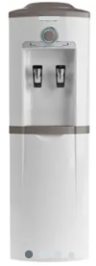 | - | 10 | - | - | - | - | - | - | - | - | 2 | 2 | - | 1 | 3 | 2 | 3 | - | 4 | - | 10 | - | - | - | - | 37
17 | BEBEDOURO DE COLUNA REFRIGERADO POR COMPRESSOR Estrutura em aço inoxidável com pintura eletrostática na cor branca; Reservatório: Polipropileno com isolamento em EPS; Tampa, aparador de copos, base do aparador de copos e separador de água em polipropileno; Conexões hidráulicas internas atóxicas; Torneiras: 2, uma para água gelada e uma para água natural, em plástico ABS de maior resistência; Refrigeração por compressor hermético; Termostato para ajuste de temperatura com 7 níveis de frio; Ajuste de Temperatura: De 5º C a 12º C; 220v; Reservatório de água gelada: 2,0 l/h; Capacidade de refrigeração: 2,8 l/h (ambientes a 25­C); Comporta galões de 10 ou 20 litros; Certificação INMETRO; Gás refrigerante: Ecológico R134A; Dimensões mínimas (desconsiderar medidas da embalagem): Altura 98 a 132cm x Largura: 30 a 35cm x Profundidade: 30 a 46 cm. Cor: branco (ou definida pelo ICMBio) |  | 10 | - | - | - | 3 | 1 | - | - | - | - | - | - | 1 | - | - | - | - | 5 | - | 4 | - | 1 | 3 | 1 | - | 29
18 | BEBEDOURO INDUSTRIAL REFRIGERADO Capacidade de refrigeração mínima: 50 litros/hora. Capacidade do reservatório: 50 litros. Gabinete/Estrutura: Aço inox. Reservatório interno:Polipropileno (PP) atóxico. Serpentina: Aço inox 304, grau alimentício. Isolamento térmico: EPS. Torneiras: 2 (uma para água gelada e outra para água natural). Aparador de água (pingadeira): Aço inox. Termostato: Regulagem mínima de 7 níveis. Gás refrigerante: Ecológico R134a. Tensão de alimentação: 127v ou bivolt. Tomada: 3 pinos conforme norma ABNT/NBR 603351. Certificação: INMETRO. Dimensões (desconsiderar medidas da embalagem): Altura: mínimo 125 cm, máximo 145 cm. Largura: mínimo 54 cm, máximo 64 cm. Profundidade: mínimo 52 cm, máximo 72 cm. |  | - | - | - | - | - | - | - | 2 | - | - | - | 1 | - | - | - | - | 1 | - | - | - | 1 | - | - | - | - | 5
19 | BEBEDOURO INDUSTRIAL REFRIGERADO Capacidade de refrigeração mínima: 50 litros/hora. Capacidade do reservatório: 50 litros. Gabinete/Estrutura: Aço inox. Reservatório interno:Polipropileno (PP) atóxico. Serpentina: Aço inox 304, grau alimentício. Isolamento térmico: EPS. Torneiras: 2 (uma para água gelada e outra para água natural). Aparador de água (pingadeira): Aço inox. Termostato: Regulagem mínima de 7 níveis. Gás refrigerante: Ecológico R134a. Tensão de alimentação: 220v ou bivolt. Tomada: 3 pinos conforme norma ABNT/NBR 603351. Certificação: INMETRO. Dimensões (desconsiderar medidas da embalagem): Altura: mínimo 125 cm, máximo 145 cm. Largura: mínimo 54 cm, máximo 64 cm. Profundidade: mínimo 52 cm, máximo 72 cm. | 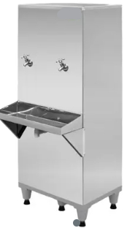 | 26 | - | - | - | - | - | - | - | - | - | - | - | - | - | 1 | - | - | - | - | - | - | - | 1 | - | 1 | 29
20 | PURIFICADOR DE ÁGUA REFRIGERADO, EM INOX E COM FILTRO (127v) Gás refrigerante: Ecológico R134a; Reservatório em aço inox; Capacidade de fornecimentode água: mínimo 2,4 L/H; Acionamento com 2 registros rotativos(um para água gelada e outro para água natural); Dimensões (desconsiderar medidas da embalagem): Altura: mínimo 35 cm, máximo 45 cm. Largura: mínimo 28 cm, máximo 34 cm. Profundidade: mínimo 28 cm, máximo 44 cm. Cor: branco (ou definida pelo ICMBio) |  | - | 1 | - | - | - | - | - | 1 | 1 | 1 | - | 1 | - | - | - | - | 1 | - | 1 | - | - | - | - | - | - | 7
21 | PURIFICADOR DE ÁGUA REFRIGERADO, EM INOX E COM FILTRO (220v) Gás refrigerante: Ecológico R134a; Reservatório em aço inox; Capacidade de fornecimentode água: mínimo 2,4 L/H; Acionamento com 2 registros rotativos(um para água gelada e outro para água natural); Dimensões (desconsiderar medidas da embalagem): Altura: mínimo 35 cm, máximo 45 cm. Largura: mínimo 28 cm, máximo 34 cm. Profundidade: mínimo 28 cm, máximo 44 cm. Cor: branco (ou definida pelo ICMBio) | 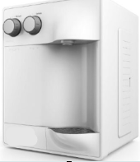 | 26 | - | - | - | - | - | - | - | - | - | - | - | - | - | - | - | - | 2 | - | 1 | - | - | - | - | 1 | 30
EQUIPAMENTOS DE LIMPEZA
GRUPO 6
ITEM | DESCRIÇÃO | IMAGENS MERAMENTE ILUSTRATIVAS | QUANTIDADE A SER ENTREGUE NO ENDEREÇO (SEDE do ICMBio): Complexo Administrativo EQSW 103/104 s/n - Sudoeste/Octogonal, Brasília/DF - CEP: 70.670-350 | QUANTIDADE A SER ENTREGUE NO ENDEREÇO (ACADEBio): Estrada Vicinal Ipê 265, Km 19,5 - Fazenda Ipanema, Correspondência: Caixa Postal nº217 -Araçoiaba da Serra - Iperó/SP - CEP 18190-970 | QUANTIDADE A SER ENTREGUE NO ENDEREÇO (BASE AVANÇADA NORTE DO CBC): Avenida Lauro Sodré, nº 6500, Bairro Aeroporto - Porto Velho/RO CEP: 76803-260 | QUANTIDADE A SER ENTREGUE NO ENDEREÇO (BASE AVANÇADA SUL DO CBC): Rua Carlos Pioli, 133 - Bom Retiro, Curitiba/PR CEP: 80520-170 | QUANTIDADE A SER ENTREGUE NO ENDEREÇO (BASE AVANÇADA DO CMA): Estrada do Forte Orange, S/N, - Bairro Pilar - Ilha de Itamaracá/PE - CEP 53900-000 | QUANTIDADE A SER ENTREGUE NO ENDEREÇO (BASE AVANÇADA DO CMA-PORTO DE PEDRAS/AL): Sítio Funil, S/N, Próximo à Pousada Borapirá - Bairro Zona Rural - Porto de Pedras/AL - CEP 57945-000 | QUANTIDADE A SER ENTREGUE NO ENDEREÇO (BASE AVANÇADA DE FERNANDO DE NORONHA/PE): Av Baía do Sueste, casa 49. Praia do Sueste, - Bairro Sueste - Fernando de Noronha/PE - CEP 53.990-000 | QUANTIDADE A SER ENTREGUE NO ENDEREÇO (BASE AVANÇADA DE SÃO MATEUS/ES): Av Oceano Atlântico - s/nº, - Bairro Guriri - São Mateus/ES - CEP 29946-550 | QUANTIDADE A SER ENTREGUE NO ENDEREÇO (BASE AVANÇADA DE ARACAJU/SE): Avenida Mário Jorge Menezes Vieira, nº 3028, - Bairro Coroa do Meio - Aracaju - CEP 49035-100 | QUANTIDADE A SER ENTREGUE NO ENDEREÇO (BASE AVANÇADA DE SALVADOR/BA): Rua Frederico Simões, 125, - Bairro Caminho das Árvores - Salvador - CEP 41820-774 | QUANTIDADE A SER ENTREGUE NO ENDEREÇO (BASE AVANÇADA EM RIO GRANDE/RS - CEPSUL): Av. Itália km 8, FURG Campus Carreiros Prédio CEFOP - Bairro Carreiros - Rio Grande - CEP 96203-900 | QUANTIDADE A SER ENTREGUE NO ENDEREÇO (BASE AVANÇADA LINHARES/ES DO CENTRO TAMAR): Av. Caboclo Bernardo, S/N - Vila de Regência Augusta, - Linhares/ES - CEP 29914-000 | QUANTIDADE A SER ENTREGUE NO ENDEREÇO (BASE AVANÇADA DE CARAVELAS/BA DO CENTRO TAMAR): Getulio Vargas 326, - Bairro Ponta de Areia - Caravelas/BA - CEP 45900000 | QUANTIDADE A SER ENTREGUE NO ENDEREÇO (TAMAR-VITÓRIA/ES): Nossa Senhora dos Navegantes - nº: 451, Ed. Petro Tower - Sala 1601, - Bairro Enseada do Suá - Vitória/ES - CEP 29050-335 | QUANTIDADE A SER ENTREGUE NO ENDEREÇO (CEMAVE): BR 230, KM 10, Floresta Nacional da Restinga de Cabedelo, - Cabedelo/PB - CEP 58108-012 | QUANTIDADE A SER ENTREGUE NO ENDEREÇO (CENAP): Estrada Municipal Hisaichi Takebaiyashi, número 8600, - Bairro Usina - Atibaia/SP - CEP 12952011 | QUANTIDADE A SER ENTREGUE NO ENDEREÇO (CEPAM): Universidade Federal do Amazonas - Av. Gal. Rodrigo Otávio Jordão Ramos, nº 6.200, Campos Universitátio Senador Arthur Virgílio Filho - Setor Sul - Bairro Coroado - Manaus/AM - CEP 69077-000 | QUANTIDADE A SER ENTREGUE NO ENDEREÇO (CEPENE): Rua Samuel Hardman s/n, - Bairro Centro - Tamandaré/PE - CEP 55578-000 | QUANTIDADE A SER ENTREGUE NO ENDEREÇO (CEPNOR): Avenida Presidente Tancredo Neves, 2501, Campus da UFRA - Bairro Montesie - Belém/PA - CEP 66077-830 | QUANTIDADE A SER ENTREGUE NO ENDEREÇO (CEPSUL): Avenida Vereador Carlos Ely Castro, 195, - Bairro Centro - Itajaí/SC - CEP 88301-445 | QUANTIDADE A SER ENTREGUE NO ENDEREÇO (CEPTA): Rodovia Prefeito Euberto Nemésio Pereira de Godoy, km 7,5 S/N, - Bairro Cachoeira de Emas - Pirassununga/SP - CEP 13641-001 | QUANTIDADE A SER ENTREGUE NO ENDEREÇO (CMA): Rua Alexandre Herculano n° 197, sala 1709 Ed. Vista Mar Premiun Offices - Bairro Gonzaga - Santos/SP - CEP 11050-031 | QUANTIDADE A SER ENTREGUE NO ENDEREÇO (CNPT): Av. Alexandre de Moura, 25, - Bairro Centro - São Luís/MA - CEP 65025-470 | QUANTIDADE A SER ENTREGUE NO ENDEREÇO (CPB): Sede CPB - BR 230, Km 10, Floresta Nacional da Restinga de Cabedelo - Bairro Renascer - Cabedelo/PB - CEP 58108-012 | QUANTIDADE A SER ENTREGUE NO ENDEREÇO (RAN GOIÂNIA-GO): Rua 2 Nr. 49 , Edif. Walter Bittar, 2° Andar, - Bairro CENTRO - Goiânia/GO - CEP 74013-020 | QUANTIDADE TOTAL
22 | LAVADORA DE ALTA PRESSÃO (127v) Pressão de 2100 PSI; Vazão de água: mínimo de 360 litros por hora; Alta durabilidade: Motor a indução e cabeçote de alumínio; Fonte de Alimentação: energia elétrica Potência: 1.900w; Motor: Indução; Mangueira de pressão: 6 m; Reservatório ou sistema para aplicação de detergente; Componentes: 1 lança de jato reto (regulável), 1 engate rápido, 1 lança turbo rotativa, 1 pistola de alta pressão; Dimensões mínimas (desconsiderar medidas da embalagem): C x L x A: 55 a 62C x 35 a 42L x 35 a 42A cm. Cetificação: INMETRO. |  | - | - | - | - | - | - | - | - | 2 | - | 1 | 1 | - | 1 | 1 | - | - | - | 2 | - | - | - | - | - | - | 8
23 | LAVADORA DE ALTA PRESSÃO (220v) Pressão de 2100 PSI; Vazão de água: mínimo de 360 litros por hora; Alta durabilidade: Motor a indução e cabeçote de alumínio; Fonte de Alimentação: energia elétrica Potência: 1.900w; Motor: Indução; Mangueira de pressão: 6 m; Reservatório ou sistema para aplicação de detergente; Componentes: 1 lança de jato reto (regulável), 1 engate rápido, 1 lança turbo rotativa, 1 pistola de alta pressão. Dimensões mínimas (desconsiderar medidas da embalagem): C x L x A: 55 a 62C x 35 a 42L x 35 a 42A cm. Cetificação: INMETRO. | 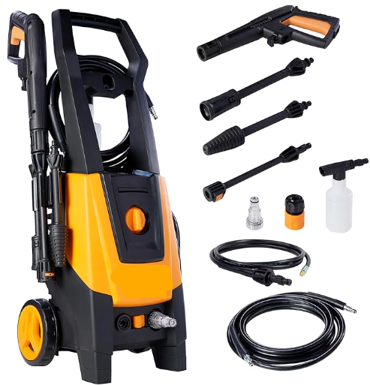 | 2 | - | - | - | 1 | 1 | 1 | - | - | - | - | - | 1 | - | 1 | - | - | 2 | - | 1 | - | - | 1 | 1 | 1 | 13
24 | LAVADORA E SECADORA DE PISO a bateria 50L BD 50/50C Especificações técnicas: Produtividade teórica mínima: 2040m²/h Faixa de trabalho, escova: mínimo de 510mm Faixa de aspiração: mínimo de 850mm Tanque de água limpa: 50L Tanque de água suja: 50L Rotação da escova: mínimo de 155rpm Dimensões mínimas aproximadas (CxLxA): 1170 x 570 x 1025 Modelo: BD 50/50 BATERIA Itens inclusos: Escova de Cerdas Disco PAD de limpeza Disco de Arraste Rodo curvo Lâmina de borracha padrão Garantia mínima: 12 (doze) meses contra defeitos de fabricação. Carregador para bateria: (bivolt) | 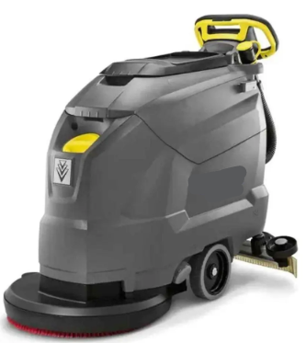 | 2 | 3 | - | - | - | - | - | - | - | - | - | - | - | - | - | - | - | - | - | - | - | - | - | - | - | 5
DECORAÇÃO
GRUPO 7
ITEM | DESCRIÇÃO | IMAGENS MERAMENTE ILUSTRATIVAS | QUANTIDADE A SER ENTREGUE NO ENDEREÇO (SEDE do ICMBio): Complexo Administrativo EQSW 103/104 s/n - Sudoeste/Octogonal, Brasília/DF - CEP: 70.670-350 | QUANTIDADE A SER ENTREGUE NO ENDEREÇO (ACADEBio): Estrada Vicinal Ipê 265, Km 19,5 - Fazenda Ipanema, Correspondência: Caixa Postal nº217 -Araçoiaba da Serra - Iperó/SP - CEP 18190-970 | QUANTIDADE A SER ENTREGUE NO ENDEREÇO (BASE AVANÇADA NORTE DO CBC): Avenida Lauro Sodré, nº 6500, Bairro Aeroporto - Porto Velho/RO CEP: 76803-260 | QUANTIDADE A SER ENTREGUE NO ENDEREÇO (BASE AVANÇADA SUL DO CBC): Rua Carlos Pioli, 133 - Bom Retiro, Curitiba/PR CEP: 80520-170 | QUANTIDADE A SER ENTREGUE NO ENDEREÇO (BASE AVANÇADA DO CMA): Estrada do Forte Orange, S/N, - Bairro Pilar - Ilha de Itamaracá/PE - CEP 53900-000 | QUANTIDADE A SER ENTREGUE NO ENDEREÇO (BASE AVANÇADA DO CMA-PORTO DE PEDRAS/AL): Sítio Funil, S/N, Próximo à Pousada Borapirá - Bairro Zona Rural - Porto de Pedras/AL - CEP 57945-000 | QUANTIDADE A SER ENTREGUE NO ENDEREÇO (BASE AVANÇADA DE FERNANDO DE NORONHA/PE): Av Baía do Sueste, casa 49. Praia do Sueste, - Bairro Sueste - Fernando de Noronha/PE - CEP 53.990-000 | QUANTIDADE A SER ENTREGUE NO ENDEREÇO (BASE AVANÇADA DE SÃO MATEUS/ES): Av Oceano Atlântico - s/nº, - Bairro Guriri - São Mateus/ES - CEP 29946-550 | QUANTIDADE A SER ENTREGUE NO ENDEREÇO (BASE AVANÇADA DE ARACAJU/SE): Avenida Mário Jorge Menezes Vieira, nº 3028, - Bairro Coroa do Meio - Aracaju - CEP 49035-100 | QUANTIDADE A SER ENTREGUE NO ENDEREÇO (BASE AVANÇADA DE SALVADOR/BA): Rua Frederico Simões, 125, - Bairro Caminho das Árvores - Salvador - CEP 41820-774 | QUANTIDADE A SER ENTREGUE NO ENDEREÇO (BASE AVANÇADA EM RIO GRANDE/RS - CEPSUL): Av. Itália km 8, FURG Campus Carreiros Prédio CEFOP - Bairro Carreiros - Rio Grande - CEP 96203-900 | QUANTIDADE A SER ENTREGUE NO ENDEREÇO (BASE AVANÇADA LINHARES/ES DO CENTRO TAMAR): Av. Caboclo Bernardo, S/N - Vila de Regência Augusta, - Linhares/ES - CEP 29914-000 | QUANTIDADE A SER ENTREGUE NO ENDEREÇO (BASE AVANÇADA DE CARAVELAS/BA DO CENTRO TAMAR): Getulio Vargas 326, - Bairro Ponta de Areia - Caravelas/BA - CEP 45900000 | QUANTIDADE A SER ENTREGUE NO ENDEREÇO (TAMAR-VITÓRIA/ES): Nossa Senhora dos Navegantes - nº: 451, Ed. Petro Tower - Sala 1601, - Bairro Enseada do Suá - Vitória/ES - CEP 29050-335 | QUANTIDADE A SER ENTREGUE NO ENDEREÇO (CEMAVE): BR 230, KM 10, Floresta Nacional da Restinga de Cabedelo, - Cabedelo/PB - CEP 58108-012 | QUANTIDADE A SER ENTREGUE NO ENDEREÇO (CENAP): Estrada Municipal Hisaichi Takebaiyashi, número 8600, - Bairro Usina - Atibaia/SP - CEP 12952011 | QUANTIDADE A SER ENTREGUE NO ENDEREÇO (CEPAM): Universidade Federal do Amazonas - Av. Gal. Rodrigo Otávio Jordão Ramos, nº 6.200, Campos Universitátio Senador Arthur Virgílio Filho - Setor Sul - Bairro Coroado - Manaus/AM - CEP 69077-000 | QUANTIDADE A SER ENTREGUE NO ENDEREÇO (CEPENE): Rua Samuel Hardman s/n, - Bairro Centro - Tamandaré/PE - CEP 55578-000 | QUANTIDADE A SER ENTREGUE NO ENDEREÇO (CEPNOR): Avenida Presidente Tancredo Neves, 2501, Campus da UFRA - Bairro Montesie - Belém/PA - CEP 66077-830 | QUANTIDADE A SER ENTREGUE NO ENDEREÇO (CEPSUL): Avenida Vereador Carlos Ely Castro, 195, - Bairro Centro - Itajaí/SC - CEP 88301-445 | QUANTIDADE A SER ENTREGUE NO ENDEREÇO (CEPTA): Rodovia Prefeito Euberto Nemésio Pereira de Godoy, km 7,5 S/N, - Bairro Cachoeira de Emas - Pirassununga/SP - CEP 13641-001 | QUANTIDADE A SER ENTREGUE NO ENDEREÇO (CMA): Rua Alexandre Herculano n° 197, sala 1709 Ed. Vista Mar Premiun Offices - Bairro Gonzaga - Santos/SP - CEP 11050-031 | QUANTIDADE A SER ENTREGUE NO ENDEREÇO (CNPT): Av. Alexandre de Moura, 25, - Bairro Centro - São Luís/MA - CEP 65025-470 | QUANTIDADE A SER ENTREGUE NO ENDEREÇO (CPB): Sede CPB - BR 230, Km 10, Floresta Nacional da Restinga de Cabedelo - Bairro Renascer - Cabedelo/PB - CEP 58108-012 | QUANTIDADE A SER ENTREGUE NO ENDEREÇO (RAN GOIÂNIA-GO): Rua 2 Nr. 49 , Edif. Walter Bittar, 2° Andar, - Bairro CENTRO - Goiânia/GO - CEP 74013-020 | QUANTIDADE TOTAL
25 | CORTINA TIPO BLACKOUT Tipo: cortina em tecido com propriedade de bloqueio parcial de luminosidade (blackout 70%) Cor: bege Dimensões: largura de 3,40 m e altura de 2,75 m, admitida variação máxima de ±10 cm Modelo: cortina para trilho (tipo trilho suíço) Sistema de abertura: manual, com deslizamento lateral Material e composição Tecido: poliéster ou composição sintética equivalente, com tratamento para redução de luminosidade (blackout 70%) Estrutura: tecido duplo ou com camada intermediária bloqueadora de luz Acabamento: costuras reforçadas, bainhas laterais e inferior devidamente finalizadas Aparência: superfície uniforme, sem falhas, manchas ou desfiamentos Desempenho Bloqueio de luminosidade: mínimo de 70% da luz incidente Redução térmica: capacidade de atenuação de calor compatível com tecidos blackout parcial Caimento: adequado, sem deformações ou enrugamentos excessivos Resistência: material resistente ao uso contínuo, sem perda significativa de cor ou estrutura Sistema de fixação Compatível com trilho de alumínio (tipo suíço) Fixação por ilhós internos, rodízios, deslizantes ou sistema equivalente compatível com trilho Deve permitir abertura e fechamento suaves, sem travamentos Acessórios mínimos Ganchos, rodízios ou deslizantes compatíveis com o trilho Fita de reforço superior (cabeçote) para sustentação Instalação: Inclusa, com todos os acessórios necessários Conferência de medidas sob responsabilidade da contratada | 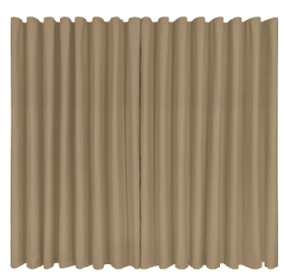 | - | - | - | - | - | - | - | - | - | - | - | - | - | - | 12 | - | 1 | - | - | - | - | - | - | - | - | 13
26 | CORTINA TIPO BLACKOUT Tipo: cortina em tecido com propriedade de bloqueio parcial de luminosidade (blackout 70%) Cor: bege Dimensões: largura de 2,49 m e altura de 1,90 m, admitida variação máxima de ±10 cm Modelo: cortina compatível com trilho de alumínio (tipo trilho suíço) Sistema de abertura: manual, com deslizamento lateral Material e composição Tecido: poliéster ou material sintético equivalente Estrutura: tecido com camada intermediária ou tratamento para redução de luminosidade (blackout parcial) Acabamento: costuras reforçadas, bainhas laterais e inferior acabadas e cabeçote com reforço estrutural. Aparência: uniforme, sem falhas, manchas ou imperfeições Desempenho Bloqueio de luminosidade: mínimo de 70% da luz incidente Redução térmica: capacidade de atenuação de calor compatível com tecidos blackout parcial Durabilidade: resistência ao uso contínuo, sem deformações significativas Caimento: adequado, sem enrugamento excessivo Sistema de fixação Compatível com trilho de alumínio (tipo suíço) Fixação por rodízios, ganchos, deslizantes ou sistema equivalente Deslizamento suave, sem travamentos Acessórios mínimos Ganchos, rodízios ou deslizantes compatíveis com trilho Fita de reforço superior (cabeçote) Componentes necessários para instalação e funcionamento Instalação: Inclusa, com todos os acessórios necessários Conferência de medidas sob responsabilidade da contratada |  | - | - | - | - | - | - | - | - | - | - | - | - | - | - | - | - | 2 | - | - | - | - | - | - | - | - | 2
27 | PERSIANA VERTICAL COM SANEFAS FRONTAL E FECHAMENTO LATERAL; Dimensões: 3,30 m (largura) x 1,90 m (altura) Abertura: Central, com recolhimento lateral Acionamento: Manual, com controle independente de abertura e inclinação das lâminas Lâminas (palhetas): Largura mínima de 80 mm Em tecido ou material equivalente com revestimento têxtil Cor suave/neutra Resistentes, de fácil limpeza e boa durabilidade Estrutura: Trilho superior em alumínio ou material equivalente Componentes resistentes, com deslizamento suave Corrente inferior de fixação das lâminas Sanefa: Frontal, para acabamento, em material compatível Instalação: Inclusa, com todos os acessórios necessários Conferência de medidas sob responsabilidade da contratada Garantia mínima: 12 meses Condições gerais: Produto novo, sem defeitos Admitidos materiais equivalentes, desde que atendam às mesmas funcionalidades e qualidade |  | - | - | - | - | - | - | - | - | - | - | - | - | - | - | - | - | 1 | - | - | - | - | - | - | - | - | 1
28 | PERSIANA VERTICAL COM SANEFAS FRONTAL E FECHAMENTO LATERAL; Dimensões: 2,30 m (largura) x 1,90 m (altura) Abertura: Central, com recolhimento lateral Acionamento: Manual, com controle independente de abertura e inclinação das lâminas Lâminas (palhetas): Largura mínima de 80 mm Em tecido ou material equivalente com revestimento têxtil Cor suave/neutra Resistentes, de fácil limpeza e boa durabilidade Estrutura: Trilho superior em alumínio ou material equivalente Componentes resistentes, com deslizamento suave Corrente inferior de fixação das lâminas Sanefa: Frontal, em material compatível, para acabamento Instalação: Inclusa, com todos os acessórios necessários Conferência de medidas sob responsabilidade da contratada Garantia mínima: 12 meses Condições gerais: Produto novo, sem defeitos Admitidos materiais equivalentes, desde que atendam às mesmas funcionalidades e qualidade | 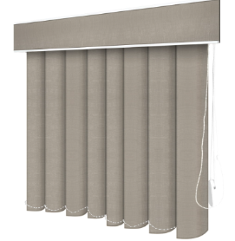 | - | - | - | - | - | - | - | - | - | - | - | - | - | - | - | - | 1 | - | - | - | - | - | - | - | - | 1
FERRAMENTAS ELÉTRICAS
GRUPO 8
ITEM | DESCRIÇÃO | IMAGENS MERAMENTE ILUSTRATIVAS | QUANTIDADE A SER ENTREGUE NO ENDEREÇO (SEDE do ICMBio): Complexo Administrativo EQSW 103/104 s/n - Sudoeste/Octogonal, Brasília/DF - CEP: 70.670-350 | QUANTIDADE A SER ENTREGUE NO ENDEREÇO (ACADEBio): Estrada Vicinal Ipê 265, Km 19,5 - Fazenda Ipanema, Correspondência: Caixa Postal nº217 -Araçoiaba da Serra - Iperó/SP - CEP 18190-970 | QUANTIDADE A SER ENTREGUE NO ENDEREÇO (BASE AVANÇADA NORTE DO CBC): Avenida Lauro Sodré, nº 6500, Bairro Aeroporto - Porto Velho/RO CEP: 76803-260 | QUANTIDADE A SER ENTREGUE NO ENDEREÇO (BASE AVANÇADA SUL DO CBC): Rua Carlos Pioli, 133 - Bom Retiro, Curitiba/PR CEP: 80520-170 | QUANTIDADE A SER ENTREGUE NO ENDEREÇO (BASE AVANÇADA DO CMA): Estrada do Forte Orange, S/N, - Bairro Pilar - Ilha de Itamaracá/PE - CEP 53900-000 | QUANTIDADE A SER ENTREGUE NO ENDEREÇO (BASE AVANÇADA DO CMA-PORTO DE PEDRAS/AL): Sítio Funil, S/N, Próximo à Pousada Borapirá - Bairro Zona Rural - Porto de Pedras/AL - CEP 57945-000 | QUANTIDADE A SER ENTREGUE NO ENDEREÇO (BASE AVANÇADA DE FERNANDO DE NORONHA/PE): Av Baía do Sueste, casa 49. Praia do Sueste, - Bairro Sueste - Fernando de Noronha/PE - CEP 53.990-000 | QUANTIDADE A SER ENTREGUE NO ENDEREÇO (BASE AVANÇADA DE SÃO MATEUS/ES): Av Oceano Atlântico - s/nº, - Bairro Guriri - São Mateus/ES - CEP 29946-550 | QUANTIDADE A SER ENTREGUE NO ENDEREÇO (BASE AVANÇADA DE ARACAJU/SE): Avenida Mário Jorge Menezes Vieira, nº 3028, - Bairro Coroa do Meio - Aracaju - CEP 49035-100 | QUANTIDADE A SER ENTREGUE NO ENDEREÇO (BASE AVANÇADA DE SALVADOR/BA): Rua Frederico Simões, 125, - Bairro Caminho das Árvores - Salvador - CEP 41820-774 | QUANTIDADE A SER ENTREGUE NO ENDEREÇO (BASE AVANÇADA EM RIO GRANDE/RS - CEPSUL): Av. Itália km 8, FURG Campus Carreiros Prédio CEFOP - Bairro Carreiros - Rio Grande - CEP 96203-900 | QUANTIDADE A SER ENTREGUE NO ENDEREÇO (BASE AVANÇADA LINHARES/ES DO CENTRO TAMAR): Av. Caboclo Bernardo, S/N - Vila de Regência Augusta, - Linhares/ES - CEP 29914-000 | QUANTIDADE A SER ENTREGUE NO ENDEREÇO (BASE AVANÇADA DE CARAVELAS/BA DO CENTRO TAMAR): Getulio Vargas 326, - Bairro Ponta de Areia - Caravelas/BA - CEP 45900000 | QUANTIDADE A SER ENTREGUE NO ENDEREÇO (TAMAR-VITÓRIA/ES): Nossa Senhora dos Navegantes - nº: 451, Ed. Petro Tower - Sala 1601, - Bairro Enseada do Suá - Vitória/ES - CEP 29050-335 | QUANTIDADE A SER ENTREGUE NO ENDEREÇO (CEMAVE): BR 230, KM 10, Floresta Nacional da Restinga de Cabedelo, - Cabedelo/PB - CEP 58108-012 | QUANTIDADE A SER ENTREGUE NO ENDEREÇO (CENAP): Estrada Municipal Hisaichi Takebaiyashi, número 8600, - Bairro Usina - Atibaia/SP - CEP 12952011 | QUANTIDADE A SER ENTREGUE NO ENDEREÇO (CEPAM): Universidade Federal do Amazonas - Av. Gal. Rodrigo Otávio Jordão Ramos, nº 6.200, Campos Universitátio Senador Arthur Virgílio Filho - Setor Sul - Bairro Coroado - Manaus/AM - CEP 69077-000 | QUANTIDADE A SER ENTREGUE NO ENDEREÇO (CEPENE): Rua Samuel Hardman s/n, - Bairro Centro - Tamandaré/PE - CEP 55578-000 | QUANTIDADE A SER ENTREGUE NO ENDEREÇO (CEPNOR): Avenida Presidente Tancredo Neves, 2501, Campus da UFRA - Bairro Montesie - Belém/PA - CEP 66077-830 | QUANTIDADE A SER ENTREGUE NO ENDEREÇO (CEPSUL): Avenida Vereador Carlos Ely Castro, 195, - Bairro Centro - Itajaí/SC - CEP 88301-445 | QUANTIDADE A SER ENTREGUE NO ENDEREÇO (CEPTA): Rodovia Prefeito Euberto Nemésio Pereira de Godoy, km 7,5 S/N, - Bairro Cachoeira de Emas - Pirassununga/SP - CEP 13641-001 | QUANTIDADE A SER ENTREGUE NO ENDEREÇO (CMA): Rua Alexandre Herculano n° 197, sala 1709 Ed. Vista Mar Premiun Offices - Bairro Gonzaga - Santos/SP - CEP 11050-031 | QUANTIDADE A SER ENTREGUE NO ENDEREÇO (CNPT): Av. Alexandre de Moura, 25, - Bairro Centro - São Luís/MA - CEP 65025-470 | QUANTIDADE A SER ENTREGUE NO ENDEREÇO (CPB): Sede CPB - BR 230, Km 10, Floresta Nacional da Restinga de Cabedelo - Bairro Renascer - Cabedelo/PB - CEP 58108-012 | QUANTIDADE A SER ENTREGUE NO ENDEREÇO (RAN GOIÂNIA-GO): Rua 2 Nr. 49 , Edif. Walter Bittar, 2° Andar, - Bairro CENTRO - Goiânia/GO - CEP 74013-020 | QUANTIDADE TOTAL
29 | ESMERILHADEIRA ANGULAR (127v) Tipo: angular Alimentação: elétrica, com fio Tensão: compatível com a rede elétrica de 127 V (110 V) Potência nominal mínima: 700 W Diâmetro do disco: compatível com discos de 4 ½” (115 mm) Rosca do eixo: padrão M14 Velocidade: fixa (sem necessidade de controle eletrônico de velocidade) Capacidade de corte: mínima de 2,5 cm (em materiais compatíveis) Tipo de motor: com escovas de carvão Peso máximo: 2,0 kg Acessórios mínimos inclusos: 01 (uma) chave para aperto e troca do disco 01 (um) flange de apoio 01 (uma) porca de aperto 01 (uma) capa de proteção 01 (um) punho auxiliar Manual de instruções em língua portuguesa Requisitos adicionais: O equipamento deverá ser compatível com discos abrasivos padrão disponíveis no mercado nacional Não é obrigatória a inclusão de disco abrasivo O produto deve atender às normas de segurança aplicáveis no Brasil Garantia mínima: 12 (doze) meses contra defeitos de fabricação. Cor: azul (ou definida pelo ICMBIo). | 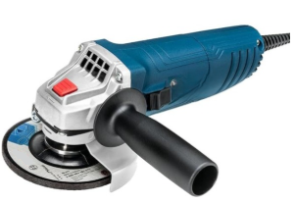 | - | 1 | - | - | - | - | - | 1 | - | - | - | 1 | - | - | 1 | - | - | - | 1 | - | 1 | - | - | - | - | 6
30 | ESMERILHADEIRA ANGULAR (220v) Tipo: angular Alimentação: elétrica, com fio Tensão: compatível com a rede elétrica de 220 V Potência nominal mínima: 700 W Diâmetro do disco: compatível com discos de 4 ½” (115 mm) Rosca do eixo: padrão M14 Velocidade: fixa (sem necessidade de controle eletrônico de velocidade) Capacidade de corte: mínima de 2,5 cm (em materiais compatíveis) Tipo de motor: com escovas de carvão Peso máximo: 2,0 kg Acessórios mínimos inclusos: 01 (uma) chave para aperto e troca do disco 01 (um) flange de apoio 01 (uma) porca de aperto 01 (uma) capa de proteção 01 (um) punho auxiliar Manual de instruções em língua portuguesa Requisitos adicionais: O equipamento deverá ser compatível com discos abrasivos padrão disponíveis no mercado nacional Não é obrigatória a inclusão de disco abrasivo O produto deve atender às normas de segurança aplicáveis no Brasil Garantia mínima: 12 (doze) meses contra defeitos de fabricação Cor: azul (ou definida pelo ICMBIo). |  | 2 | - | - | - | 1 | 1 | 1 | - | - | - | - | - | - | - | 2 | - | - | 1 | - | 1 | - | - | - | - | - | 9
31 | FURADEIRA DE IMPACTO (127v) Tipo: furadeira elétrica com função impacto Alimentação: elétrica, com fio Tensão: compatível com a rede elétrica de 127 V (110 V) Potência nominal mínima: 450 W Rotação: mínima de 3.000 rpm Taxa de impacto: mínima de 45.000 impactos por minuto (ipm) Mandril: 3/8” (10 mm), compatível com brocas padrão de mercado Tipo de motor: com escovas de carvão Controle de torque: não obrigatório Peso máximo: 1,5 kg Capacidades mínimas de perfuração: Concreto/alvenaria: 10 mm Metal: 10 mm Madeira: 20 mm Acessórios mínimos inclusos: 01 (uma) chave de mandril Manual de instruções em língua portuguesa Requisitos adicionais: O equipamento deverá ser compatível com brocas padrão disponíveis no mercado nacional Não é obrigatória a inclusão de maleta para transporte O produto deve atender às normas de segurança aplicáveis no Brasil Garantia mínima: 12 (doze) meses contra defeitos de fabricação Cor: azul (ou definida pelo ICMBIo). | 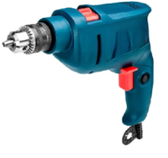 | - | 1 | - | - | - | - | - | 1 | - | - | - | 1 | - | - | - | - | - | - | 1 | - | - | - | - | - | - | 4
32 | FURADEIRA DE IMPACTO (220v) Tipo: furadeira elétrica com função impacto Alimentação: elétrica, com fio Tensão: compatível com a rede elétrica de 220 V Potência nominal mínima: 450 W Rotação: mínima de 3.000 rpm Taxa de impacto: mínima de 45.000 impactos por minuto (ipm) Mandril: 3/8” (10 mm), compatível com brocas padrão de mercado Tipo de motor: com escovas de carvão Controle de torque: não obrigatório Peso máximo: 1,5 kg Capacidades mínimas de perfuração: Concreto/alvenaria: 10 mm Metal: 10 mm Madeira: 20 mm Acessórios mínimos inclusos: 01 (uma) chave de mandril Manual de instruções em língua portuguesa Requisitos adicionais: O equipamento deverá ser compatível com brocas padrão disponíveis no mercado nacional Não é obrigatória a inclusão de maleta para transporte O produto deve atender às normas de segurança aplicáveis no Brasil Garantia mínima: 12 (doze) meses contra defeitos de fabricação Cor: azul (ou definida pelo ICMBIo). |  | 3 | - | - | - | 1 | 1 | 1 | - | - | - | - | - | - | - | 1 | - | - | 1 | - | 2 | 2 | - | 1 | 1 | 1 | 15
33 | MOTOPODA PROFISSIONAL de alto desempenho, destinada à poda de galhos em altura, com elevada resistência mecânica, projetada para uso intensivo e contínuo em atividades institucionais. Cilindrada: 30 a 36; Haste telescópica ajustável com alcance mínimo de 3 metros; Sistema de transmissão com eixo rígido metálico (cardã); Estrutura da haste em alumínio reforçado ou aço; Perfil estrutural com alta resistência à torção; Sistema de lubrificação automática da corrente; Sistema antivibração profissional; Sistema de combustão a gasolina; Motor: 25,4 cm³ / 2 tempos. Velocidade da Corrente: 20,5 m/s (na potência máxima). | 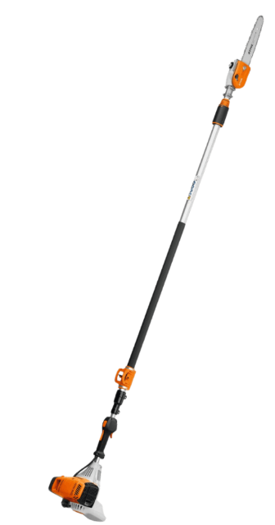 | 2 | 2 | - | - | 1 | 1 | 1 | 1 | - | - | 1 | 1 | 1 | - | 1 | - | - | 1 | 1 | 3 | 2 | - | 1 | - | - | 20
34 | ROÇADEIRA MOVIDA A GASOLINA MOTOR 2 TEMPOS. Cilindrada: 46cm³. Potência: 2,2kw. Potência: 3bhp. Valor de vibração na esquerda: 2,6m/s². Valor de vibração na direita: 2,9 m/s². Comprimento total: 185cm. Diâmetro do círculo de corte: 420mm. Capacidade do tanque: 0,75l. Peso: 8,8kg. Cabo aberto e ajustável, com protetor de segurança, que possui sistema anti-vibratório. | 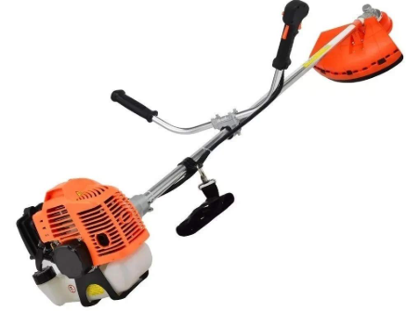 | - | 1 | - | - | - | 1 | 1 | 1 | - | - | - | 1 | - | - | 2 | - | - | 1 | 2 | 1 | 6 | - | - | 1 | - | 18
35 | SERRA MÁRMORE. 127v. Potência mínima:1450w 4100NH2, 12.200 rotações por minuto. Mangueira, registro, plug, cano de água, chave e chave allen. Motor de alto desempenho com proteção térmica; Estrutura reforçada para uso contínuo; Sistema de ventilação eficiente; Baixa vibração; Alta durabilidade; Precisão de corte com ajuste fino; Disco diamantado; Chave para troca do disco; Base metálica ajustável; Sistema de guia para corte reto; Entrada para água (refrigeração); Cabo elétrico reforçado; Empunhadura ergonômica antiderrapante. Cor: azul (ou definida pelo ICMBIo). |  | - | 1 | - | - | - | - | - | 1 | - | - | - | - | - | - | 1 | - | - | - | - | - | 1 | - | - | - | - | 4
36 | SERRA MÁRMORE. 220v. Potência mínima:1450w 4100NH2, 12.200 rotações por minuto. Mangueira, registro, plug, cano de água, chave e chave allen. Motor de alto desempenho com proteção térmica; Estrutura reforçada para uso contínuo; Sistema de ventilação eficiente; Baixa vibração; Alta durabilidade; Precisão de corte com ajuste fino; Disco diamantado; Chave para troca do disco; Base metálica ajustável; Sistema de guia para corte reto; Entrada para água (refrigeração); Cabo elétrico reforçado; Empunhadura ergonômica antiderrapante. Cor: azul (ou definida pelo ICMBIo); | 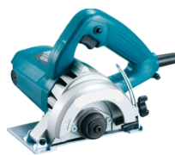 | 2 | - | - | - | 1 | - | 1 | - | - | - | - | - | - | - | - | - | - | - | - | - | - | - | - | - | - | 4
EQUIPAMENTO PARA MOVIMENTAÇÃO DE CARGA
GRUPO 9
ITEM | DESCRIÇÃO | IMAGENS MERAMENTE ILUSTRATIVAS | QUANTIDADE A SER ENTREGUE NO ENDEREÇO (SEDE do ICMBio): Complexo Administrativo EQSW 103/104 s/n - Sudoeste/Octogonal, Brasília/DF - CEP: 70.670-350 | QUANTIDADE A SER ENTREGUE NO ENDEREÇO (ACADEBio): Estrada Vicinal Ipê 265, Km 19,5 - Fazenda Ipanema, Correspondência: Caixa Postal nº217 -Araçoiaba da Serra - Iperó/SP - CEP 18190-970 | QUANTIDADE A SER ENTREGUE NO ENDEREÇO (BASE AVANÇADA NORTE DO CBC): Avenida Lauro Sodré, nº 6500, Bairro Aeroporto - Porto Velho/RO CEP: 76803-260 | QUANTIDADE A SER ENTREGUE NO ENDEREÇO (BASE AVANÇADA SUL DO CBC): Rua Carlos Pioli, 133 - Bom Retiro, Curitiba/PR CEP: 80520-170 | QUANTIDADE A SER ENTREGUE NO ENDEREÇO (BASE AVANÇADA DO CMA): Estrada do Forte Orange, S/N, - Bairro Pilar - Ilha de Itamaracá/PE - CEP 53900-000 | QUANTIDADE A SER ENTREGUE NO ENDEREÇO (BASE AVANÇADA DO CMA-PORTO DE PEDRAS/AL): Sítio Funil, S/N, Próximo à Pousada Borapirá - Bairro Zona Rural - Porto de Pedras/AL - CEP 57945-000 | QUANTIDADE A SER ENTREGUE NO ENDEREÇO (BASE AVANÇADA DE FERNANDO DE NORONHA/PE): Av Baía do Sueste, casa 49. Praia do Sueste, - Bairro Sueste - Fernando de Noronha/PE - CEP 53.990-000 | QUANTIDADE A SER ENTREGUE NO ENDEREÇO (BASE AVANÇADA DE SÃO MATEUS/ES): Av Oceano Atlântico - s/nº, - Bairro Guriri - São Mateus/ES - CEP 29946-550 | QUANTIDADE A SER ENTREGUE NO ENDEREÇO (BASE AVANÇADA DE ARACAJU/SE): Avenida Mário Jorge Menezes Vieira, nº 3028, - Bairro Coroa do Meio - Aracaju - CEP 49035-100 | QUANTIDADE A SER ENTREGUE NO ENDEREÇO (BASE AVANÇADA DE SALVADOR/BA): Rua Frederico Simões, 125, - Bairro Caminho das Árvores - Salvador - CEP 41820-774 | QUANTIDADE A SER ENTREGUE NO ENDEREÇO (BASE AVANÇADA EM RIO GRANDE/RS - CEPSUL): Av. Itália km 8, FURG Campus Carreiros Prédio CEFOP - Bairro Carreiros - Rio Grande - CEP 96203-900 | QUANTIDADE A SER ENTREGUE NO ENDEREÇO (BASE AVANÇADA LINHARES/ES DO CENTRO TAMAR): Av. Caboclo Bernardo, S/N - Vila de Regência Augusta, - Linhares/ES - CEP 29914-000 | QUANTIDADE A SER ENTREGUE NO ENDEREÇO (BASE AVANÇADA DE CARAVELAS/BA DO CENTRO TAMAR): Getulio Vargas 326, - Bairro Ponta de Areia - Caravelas/BA - CEP 45900000 | QUANTIDADE A SER ENTREGUE NO ENDEREÇO (TAMAR-VITÓRIA/ES): Nossa Senhora dos Navegantes - nº: 451, Ed. Petro Tower - Sala 1601, - Bairro Enseada do Suá - Vitória/ES - CEP 29050-335 | QUANTIDADE A SER ENTREGUE NO ENDEREÇO (CEMAVE): BR 230, KM 10, Floresta Nacional da Restinga de Cabedelo, - Cabedelo/PB - CEP 58108-012 | QUANTIDADE A SER ENTREGUE NO ENDEREÇO (CENAP): Estrada Municipal Hisaichi Takebaiyashi, número 8600, - Bairro Usina - Atibaia/SP - CEP 12952011 | QUANTIDADE A SER ENTREGUE NO ENDEREÇO (CEPAM): Universidade Federal do Amazonas - Av. Gal. Rodrigo Otávio Jordão Ramos, nº 6.200, Campos Universitátio Senador Arthur Virgílio Filho - Setor Sul - Bairro Coroado - Manaus/AM - CEP 69077-000 | QUANTIDADE A SER ENTREGUE NO ENDEREÇO (CEPENE): Rua Samuel Hardman s/n, - Bairro Centro - Tamandaré/PE - CEP 55578-000 | QUANTIDADE A SER ENTREGUE NO ENDEREÇO (CEPNOR): Avenida Presidente Tancredo Neves, 2501, Campus da UFRA - Bairro Montesie - Belém/PA - CEP 66077-830 | QUANTIDADE A SER ENTREGUE NO ENDEREÇO (CEPSUL): Avenida Vereador Carlos Ely Castro, 195, - Bairro Centro - Itajaí/SC - CEP 88301-445 | QUANTIDADE A SER ENTREGUE NO ENDEREÇO (CEPTA): Rodovia Prefeito Euberto Nemésio Pereira de Godoy, km 7,5 S/N, - Bairro Cachoeira de Emas - Pirassununga/SP - CEP 13641-001 | QUANTIDADE A SER ENTREGUE NO ENDEREÇO (CMA): Rua Alexandre Herculano n° 197, sala 1709 Ed. Vista Mar Premiun Offices - Bairro Gonzaga - Santos/SP - CEP 11050-031 | QUANTIDADE A SER ENTREGUE NO ENDEREÇO (CNPT): Av. Alexandre de Moura, 25, - Bairro Centro - São Luís/MA - CEP 65025-470 | QUANTIDADE A SER ENTREGUE NO ENDEREÇO (CPB): Sede CPB - BR 230, Km 10, Floresta Nacional da Restinga de Cabedelo - Bairro Renascer - Cabedelo/PB - CEP 58108-012 | QUANTIDADE A SER ENTREGUE NO ENDEREÇO (RAN GOIÂNIA-GO): Rua 2 Nr. 49 , Edif. Walter Bittar, 2° Andar, - Bairro CENTRO - Goiânia/GO - CEP 74013-020 | QUANTIDADE TOTAL
37 | CARRINHO DOBRÁVEL para carga no andar de cima com saco Stroage, Lighten Up, caminhão de mão. Carga mínima: 70 kg. | 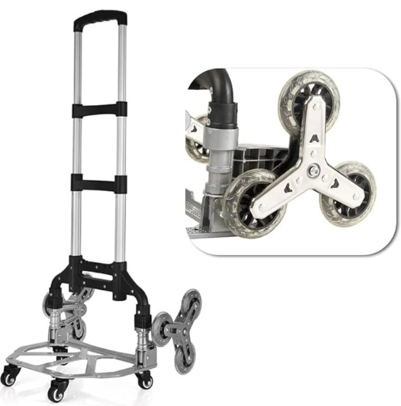 | 6 | 2 | - | - | 2 | - | 1 | - | - | - | 1 | 1 | - | - | 1 | - | 1 | 2 | 2 | 2 | 2 | - | 1 | - | 1 | 25
38 | CARRO TUBULAR PARA 2 BOMBONAS DE ÁGUA . Capacidade : 2 galões de 20 lts Rodas : 8 Pol maciça Dimensões mínimas: 1260 x 450 mm B342 | 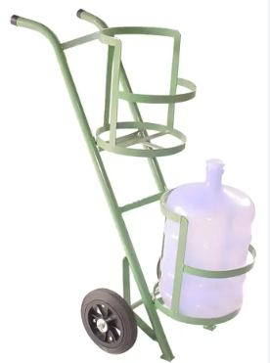 | 2 | 1 | - | - | 1 | - | - | - | - | - | 1 | - | - | - | - | - | 1 | 2 | 1 | 1 | 2 | - | - | - | - | 12
MATERIAL DE ESCRITÓRIO/APRESENTAÇÃO
GRUPO 10
ITEM | DESCRIÇÃO | IMAGENS MERAMENTE ILUSTRATIVAS | QUANTIDADE A SER ENTREGUE NO ENDEREÇO (SEDE do ICMBio): Complexo Administrativo EQSW 103/104 s/n - Sudoeste/Octogonal, Brasília/DF - CEP: 70.670-350 | QUANTIDADE A SER ENTREGUE NO ENDEREÇO (ACADEBio): Estrada Vicinal Ipê 265, Km 19,5 - Fazenda Ipanema, Correspondência: Caixa Postal nº217 -Araçoiaba da Serra - Iperó/SP - CEP 18190-970 | QUANTIDADE A SER ENTREGUE NO ENDEREÇO (BASE AVANÇADA NORTE DO CBC): Avenida Lauro Sodré, nº 6500, Bairro Aeroporto - Porto Velho/RO CEP: 76803-260 | QUANTIDADE A SER ENTREGUE NO ENDEREÇO (BASE AVANÇADA SUL DO CBC): Rua Carlos Pioli, 133 - Bom Retiro, Curitiba/PR CEP: 80520-170 | QUANTIDADE A SER ENTREGUE NO ENDEREÇO (BASE AVANÇADA DO CMA): Estrada do Forte Orange, S/N, - Bairro Pilar - Ilha de Itamaracá/PE - CEP 53900-000 | QUANTIDADE A SER ENTREGUE NO ENDEREÇO (BASE AVANÇADA DO CMA-PORTO DE PEDRAS/AL): Sítio Funil, S/N, Próximo à Pousada Borapirá - Bairro Zona Rural - Porto de Pedras/AL - CEP 57945-000 | QUANTIDADE A SER ENTREGUE NO ENDEREÇO (BASE AVANÇADA DE FERNANDO DE NORONHA/PE): Av Baía do Sueste, casa 49. Praia do Sueste, - Bairro Sueste - Fernando de Noronha/PE - CEP 53.990-000 | QUANTIDADE A SER ENTREGUE NO ENDEREÇO (BASE AVANÇADA DE SÃO MATEUS/ES): Av Oceano Atlântico - s/nº, - Bairro Guriri - São Mateus/ES - CEP 29946-550 | QUANTIDADE A SER ENTREGUE NO ENDEREÇO (BASE AVANÇADA DE ARACAJU/SE): Avenida Mário Jorge Menezes Vieira, nº 3028, - Bairro Coroa do Meio - Aracaju - CEP 49035-100 | QUANTIDADE A SER ENTREGUE NO ENDEREÇO (BASE AVANÇADA DE SALVADOR/BA): Rua Frederico Simões, 125, - Bairro Caminho das Árvores - Salvador - CEP 41820-774 | QUANTIDADE A SER ENTREGUE NO ENDEREÇO (BASE AVANÇADA EM RIO GRANDE/RS - CEPSUL): Av. Itália km 8, FURG Campus Carreiros Prédio CEFOP - Bairro Carreiros - Rio Grande - CEP 96203-900 | QUANTIDADE A SER ENTREGUE NO ENDEREÇO (BASE AVANÇADA LINHARES/ES DO CENTRO TAMAR): Av. Caboclo Bernardo, S/N - Vila de Regência Augusta, - Linhares/ES - CEP 29914-000 | QUANTIDADE A SER ENTREGUE NO ENDEREÇO (BASE AVANÇADA DE CARAVELAS/BA DO CENTRO TAMAR): Getulio Vargas 326, - Bairro Ponta de Areia - Caravelas/BA - CEP 45900000 | QUANTIDADE A SER ENTREGUE NO ENDEREÇO (TAMAR-VITÓRIA/ES): Nossa Senhora dos Navegantes - nº: 451, Ed. Petro Tower - Sala 1601, - Bairro Enseada do Suá - Vitória/ES - CEP 29050-335 | QUANTIDADE A SER ENTREGUE NO ENDEREÇO (CEMAVE): BR 230, KM 10, Floresta Nacional da Restinga de Cabedelo, - Cabedelo/PB - CEP 58108-012 | QUANTIDADE A SER ENTREGUE NO ENDEREÇO (CENAP): Estrada Municipal Hisaichi Takebaiyashi, número 8600, - Bairro Usina - Atibaia/SP - CEP 12952011 | QUANTIDADE A SER ENTREGUE NO ENDEREÇO (CEPAM): Universidade Federal do Amazonas - Av. Gal. Rodrigo Otávio Jordão Ramos, nº 6.200, Campos Universitátio Senador Arthur Virgílio Filho - Setor Sul - Bairro Coroado - Manaus/AM - CEP 69077-000 | QUANTIDADE A SER ENTREGUE NO ENDEREÇO (CEPENE): Rua Samuel Hardman s/n, - Bairro Centro - Tamandaré/PE - CEP 55578-000 | QUANTIDADE A SER ENTREGUE NO ENDEREÇO (CEPNOR): Avenida Presidente Tancredo Neves, 2501, Campus da UFRA - Bairro Montesie - Belém/PA - CEP 66077-830 | QUANTIDADE A SER ENTREGUE NO ENDEREÇO (CEPSUL): Avenida Vereador Carlos Ely Castro, 195, - Bairro Centro - Itajaí/SC - CEP 88301-445 | QUANTIDADE A SER ENTREGUE NO ENDEREÇO (CEPTA): Rodovia Prefeito Euberto Nemésio Pereira de Godoy, km 7,5 S/N, - Bairro Cachoeira de Emas - Pirassununga/SP - CEP 13641-001 | QUANTIDADE A SER ENTREGUE NO ENDEREÇO (CMA): Rua Alexandre Herculano n° 197, sala 1709 Ed. Vista Mar Premiun Offices - Bairro Gonzaga - Santos/SP - CEP 11050-031 | QUANTIDADE A SER ENTREGUE NO ENDEREÇO (CNPT): Av. Alexandre de Moura, 25, - Bairro Centro - São Luís/MA - CEP 65025-470 | QUANTIDADE A SER ENTREGUE NO ENDEREÇO (CPB): Sede CPB - BR 230, Km 10, Floresta Nacional da Restinga de Cabedelo - Bairro Renascer - Cabedelo/PB - CEP 58108-012 | QUANTIDADE A SER ENTREGUE NO ENDEREÇO (RAN GOIÂNIA-GO): Rua 2 Nr. 49 , Edif. Walter Bittar, 2° Andar, - Bairro CENTRO - Goiânia/GO - CEP 74013-020 | QUANTIDADE TOTAL
39 | CAVALETE FLIPCHART COM QUADRO BRANCO - Dimensões mínimas: 193cm (altura total) x 75cm (abertura frontal) x 62cm (profundidade) - distância da base, 106 cm (altura do quadro); 75 cm (largura do quadro). Estrutura de alumínio anodizado, suportes de ferro metalon e revestimento em fórmica, feltro ou cortina | 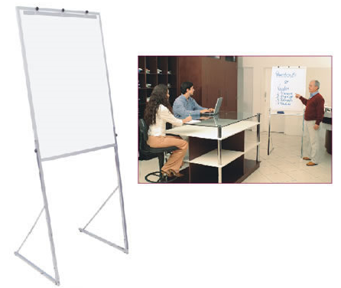 | 20 | 10 | - | - | - | - | - | - | - | - | 2 | 1 | - | - | 6 | - | - | 11 | 3 | 5 | - | - | 5 | - | - | 63
40 | QUADRO BRANCO DUPLA FACE GIRATÓRIO - Medidas mínimas: 150x100cm (LxA). Superfícies para escrita (ambas as faces); Fixação de acessórios magnéticos em uma das faces (apenas face frontal); Quadro giratório com trava; Ângulo de rotação de 360 graus; Suporte/estrutura em aço, montado em quatro rodas (poliuretano/anti-risco) com travas; Regulagem de comprimento e acabamento com pintura eletrostática a pó, na cor cinza; Com porta apagador. | 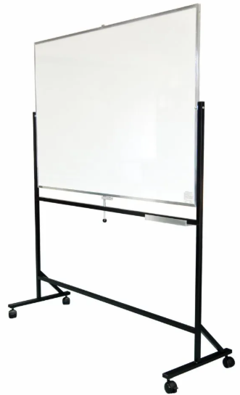 | 20 | 10 | - | - | - | - | 2 | - | - | - | - | - | - | - | 2 | - | - | 7 | 3 | 2 | - | - | 5 | 1 | 1 | 53

ITEM | DESCRIÇÃO | IMAGENS MERAMENTE ILUSTRATIVAS | QUANTIDADE A SER ENTREGUE NO ENDEREÇO (SEDE do ICMBio): Complexo Administrativo EQSW 103/104 s/n - Sudoeste/Octogonal, Brasília/DF - CEP: 70.670-350 | QUANTIDADE A SER ENTREGUE NO ENDEREÇO (ACADEBio): Estrada Vicinal Ipê 265, Km 19,5 - Fazenda Ipanema, Correspondência: Caixa Postal nº217 -Araçoiaba da Serra - Iperó/SP - CEP 18190-970 | QUANTIDADE A SER ENTREGUE NO ENDEREÇO (BASE AVANÇADA NORTE DO CBC): Avenida Lauro Sodré, nº 6500, Bairro Aeroporto - Porto Velho/RO CEP: 76803-260 | QUANTIDADE A SER ENTREGUE NO ENDEREÇO (BASE AVANÇADA SUL DO CBC): Rua Carlos Pioli, 133 - Bom Retiro, Curitiba/PR CEP: 80520-170 | QUANTIDADE A SER ENTREGUE NO ENDEREÇO (BASE AVANÇADA DO CMA): Estrada do Forte Orange, S/N, - Bairro Pilar - Ilha de Itamaracá/PE - CEP 53900-000 | QUANTIDADE A SER ENTREGUE NO ENDEREÇO (BASE AVANÇADA DO CMA-PORTO DE PEDRAS/AL): Sítio Funil, S/N, Próximo à Pousada Borapirá - Bairro Zona Rural - Porto de Pedras/AL - CEP 57945-000 | QUANTIDADE A SER ENTREGUE NO ENDEREÇO (BASE AVANÇADA DE FERNANDO DE NORONHA/PE): Av Baía do Sueste, casa 49. Praia do Sueste, - Bairro Sueste - Fernando de Noronha/PE - CEP 53.990-000 | QUANTIDADE A SER ENTREGUE NO ENDEREÇO (BASE AVANÇADA DE SÃO MATEUS/ES): Av Oceano Atlântico - s/nº, - Bairro Guriri - São Mateus/ES - CEP 29946-550 | QUANTIDADE A SER ENTREGUE NO ENDEREÇO (BASE AVANÇADA DE ARACAJU/SE): Avenida Mário Jorge Menezes Vieira, nº 3028, - Bairro Coroa do Meio - Aracaju - CEP 49035-100 | QUANTIDADE A SER ENTREGUE NO ENDEREÇO (BASE AVANÇADA DE SALVADOR/BA): Rua Frederico Simões, 125, - Bairro Caminho das Árvores - Salvador - CEP 41820-774 | QUANTIDADE A SER ENTREGUE NO ENDEREÇO (BASE AVANÇADA EM RIO GRANDE/RS - CEPSUL): Av. Itália km 8, FURG Campus Carreiros Prédio CEFOP - Bairro Carreiros - Rio Grande - CEP 96203-900 | QUANTIDADE A SER ENTREGUE NO ENDEREÇO (BASE AVANÇADA LINHARES/ES DO CENTRO TAMAR): Av. Caboclo Bernardo, S/N - Vila de Regência Augusta, - Linhares/ES - CEP 29914-000 | QUANTIDADE A SER ENTREGUE NO ENDEREÇO (BASE AVANÇADA DE CARAVELAS/BA DO CENTRO TAMAR): Getulio Vargas 326, - Bairro Ponta de Areia - Caravelas/BA - CEP 45900000 | QUANTIDADE A SER ENTREGUE NO ENDEREÇO (TAMAR-VITÓRIA/ES): Nossa Senhora dos Navegantes - nº: 451, Ed. Petro Tower - Sala 1601, - Bairro Enseada do Suá - Vitória/ES - CEP 29050-335 | QUANTIDADE A SER ENTREGUE NO ENDEREÇO (CEMAVE): BR 230, KM 10, Floresta Nacional da Restinga de Cabedelo, - Cabedelo/PB - CEP 58108-012 | QUANTIDADE A SER ENTREGUE NO ENDEREÇO (CENAP): Estrada Municipal Hisaichi Takebaiyashi, número 8600, - Bairro Usina - Atibaia/SP - CEP 12952011 | QUANTIDADE A SER ENTREGUE NO ENDEREÇO (CEPAM): Universidade Federal do Amazonas - Av. Gal. Rodrigo Otávio Jordão Ramos, nº 6.200, Campos Universitátio Senador Arthur Virgílio Filho - Setor Sul - Bairro Coroado - Manaus/AM - CEP 69077-000 | QUANTIDADE A SER ENTREGUE NO ENDEREÇO (CEPENE): Rua Samuel Hardman s/n, - Bairro Centro - Tamandaré/PE - CEP 55578-000 | QUANTIDADE A SER ENTREGUE NO ENDEREÇO (CEPNOR): Avenida Presidente Tancredo Neves, 2501, Campus da UFRA - Bairro Montesie - Belém/PA - CEP 66077-830 | QUANTIDADE A SER ENTREGUE NO ENDEREÇO (CEPSUL): Avenida Vereador Carlos Ely Castro, 195, - Bairro Centro - Itajaí/SC - CEP 88301-445 | QUANTIDADE A SER ENTREGUE NO ENDEREÇO (CEPTA): Rodovia Prefeito Euberto Nemésio Pereira de Godoy, km 7,5 S/N, - Bairro Cachoeira de Emas - Pirassununga/SP - CEP 13641-001 | QUANTIDADE A SER ENTREGUE NO ENDEREÇO (CMA): Rua Alexandre Herculano n° 197, sala 1709 Ed. Vista Mar Premiun Offices - Bairro Gonzaga - Santos/SP - CEP 11050-031 | QUANTIDADE A SER ENTREGUE NO ENDEREÇO (CNPT): Av. Alexandre de Moura, 25, - Bairro Centro - São Luís/MA - CEP 65025-470 | QUANTIDADE A SER ENTREGUE NO ENDEREÇO (CPB): Sede CPB - BR 230, Km 10, Floresta Nacional da Restinga de Cabedelo - Bairro Renascer - Cabedelo/PB - CEP 58108-012 | QUANTIDADE A SER ENTREGUE NO ENDEREÇO (RAN GOIÂNIA-GO): Rua 2 Nr. 49 , Edif. Walter Bittar, 2° Andar, - Bairro CENTRO - Goiânia/GO - CEP 74013-020 | QUANTIDADE TOTAL
41 | AQUECEDOR PORTÁTIL para ambiente de até 15 m², 127v com potência de 1500w. Com função de oscilação; Desliga automaticamente em caso de queda; Proteção contra tombamento; Mínimo de 3 níveis de temperatura; Dimensões mínimas: 26cm x 22cm x 13cm (AxLxC) Produto com certificação de conformidade do INMETRO; Atendimento às normas brasileiras de segurança elétrica. Cor: branco (ou definida pelo ICMBio) | 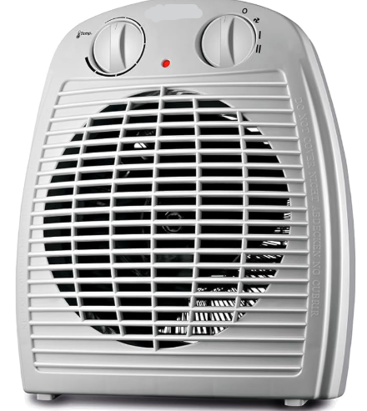 | - | 6 | - | - | - | - | - | - | - | - | - | - | - | - | - | - | - | - | - | - | - | - | - | - | - | 6
42 | ASPIRADOR DE PÓ E ÁGUA PROFISSIONAL, com tensão de 127v Potência mínima: 1600w Capacidade mínima: 30L Caracteríticas: Apto à aspiração de sólidos e líquidos, com sistema de filtragem lavável; Estrutura reforçada com rodízios para transporte e acompanhado de mangueira flexível; Acessórios: Mangueira de no mínimo 2,5 m; Comprimento do cabo elétrico de no mínimo 5 m; Extensões retas de alumínio; Multiplos bicos; Bocal de piso; Filtro esponja; Filtro de pano lavável; Filtro de espuma lavável. Produto com certificação de conformidade do INMETRO; Atendimento às normas brasileiras de segurança elétrica. Cor: definida pelo ICMBio | 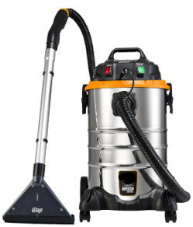 | - | - | - | - | - | - | - | - | 1 | - | 1 | - | 1 | - | - | - | 1 | - | 1 | - | - | - | - | - | - | 5
43 | ASPIRADOR DE PÓ E ÁGUA PROFISSIONAL, com tensão de 220v Potência mínima: 1600w Capacidade mínima: 30L Caracteríticas: Apto à aspiração de sólidos e líquidos, com sistema de filtragem lavável; Estrutura reforçada com rodízios para transporte e acompanhado de mangueira flexível; Acessórios: Mangueira de no mínimo 2,5 m; Comprimento do cabo elétrico de no mínimo 5 m; Extensões retas de alumínio; Multiplos bicos; Bocal de piso; Filtro esponja; Filtro de pano lavável; Filtro de espuma lavável. Produto com certificação de conformidade do INMETRO; Atendimento às normas brasileiras de segurança elétrica. Cor: definida pelo ICMBio |  | 3 | - | - | - | - | 1 | 1 | - | - | - | - | - | - | - | - | - | - | 2 | - | 1 | - | - | 1 | 1 | 3 | 13
44 | CAFETEIRA ELÉTRICA (127v) Tipo: Jarra de vidro ou inox, com alça térmica ergonômica Características: Indicador do nível de água; Sistema corta-pingos; Placa aquecedora para manutenção do café após o preparo; Filtro permanente lavável e porta-filtro removível para limpeza; Botão liga/desliga com sinalização luminosa; e, Base com apoio estável e antiderrapante. Capacidade mínima: 30 xícaras de café Volume aproximado: mínimo de 1,2L Potência mínima: 600w Garantia mínima: 12 (doze) meses contra defeitos de fabricação Cor: preta (ou definida pelo ICMBio) | 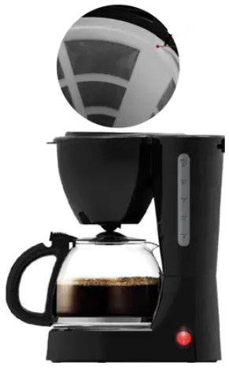 | - | 1 | - | - | - | - | - | - | - | 1 | 1 | 1 | - | - | 1 | - | 1 | - | 3 | - | 10 | - | - | - | - | 19
45 | CAFETEIRA ELÉTRICA (220v) Tipo: Jarra de vidro ou inox, com alça térmica ergonômica Características: Indicador do nível de água; Sistema corta-pingos; Placa aquecedora para manutenção do café após o preparo; Filtro permanente lavável e porta-filtro removível para limpeza; Botão liga/desliga com sinalização luminosa; e, Base com apoio estável e antiderrapante. Capacidade mínima: 30 xícaras de café Volume aproximado: mínimo de 1,2L Potência mínima: 600w Garantia mínima: 12 (doze) meses contra defeitos de fabricação Cor: preta (ou definida pelo ICMBio) |  | - | - | - | - | 1 | 1 | - | - | - | - | - | - | - | - | 1 | - | - | 4 | - | 2 | - | - | 1 | 1 | 2 | 13
46 | CAFETEIRA INDUSTRIAL (220v) Capacidade mínima de café: 40L Características adicionais: Design retangular, com 02 (dois) reservatórios independentes; Estrutura em aço inoxidável; Tampa superior removível ou articulada; Acabamento escovado; Sistema anti-gotejamento; Certificada pelo INMETRO. Potência mínima: ≥ 4.000w Dimensões mínimas (desconsiderar medidas da embalagem): Largura ≥ 50 cm x Altura ≥ 65 cm x Profundidade ≥ 30 cm | 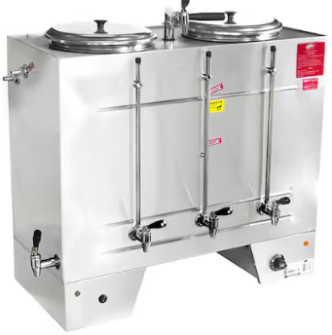 | 20 | - | - | - | - | - | - | - | - | - | - | - | - | - | - | - | 1 | 1 | 1 | 1 | 1 | - | 1 | - | 1 | 27
47 | CÂMARA DE RESFRIADOS: Dimensões externas: 3.360x 2.280 x 2.500mm Temp. Externa: + 35° C Temp. entrada : + 15º C Temp. int. na câmara + 5º C Carga diária 500kg/Dia Tipo de Isolamento Painéis EPS Esp. Isolamento (parede/teto) 100 mm Piso Sem isolamento do piso Tipo de Porta Girar Dimensões 800 x 1.800mm Quantidade 01 Capacidade estocagem 5,000Kg Modelo de Equipamentos Split System Fabricante Elgin ou similar Refrigerante R – 22 Tensão 380V/3F/60Hz Tempo funcionamento 18 horas Com serviço de instalação no local de entrega | 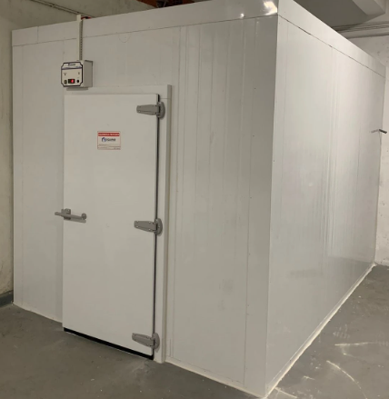 | - | - | - | - | 1 | - | - | - | - | - | - | - | - | - | - | - | - | - | - | - | - | - | - | - | - | 1
48 | DESUMIDIFICADOR DE AR ELÉTRICO (127v ou bivolt), portátil, com tecnologia de compressor hermético e ciclo de refrigeração por condensação; Projetado para operação contínua em ambientes internos, com capacidade de reservatório mínima de 2,5 litros; Capacidade mínima para desumidificação: 10 litros por dia (a 30°C e 80% UR); Capacidade mínima do reservatório: 2,5 litros; Reservatório removível com: Visor de nível, sistema de desligamento automático por nível máximo; Higrostato eletrônico ajustável (controle de umidade desejada); Vazão de ar mínima: 100 m³/h; Área de cobertura mínima: 20 m²; Sistema anti-congelamento automático; Filtro de ar removível e lavável. Cor: branco (ou definida pelo ICMBio) | 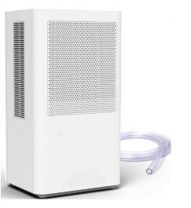 | - | - | - | - | - | - | - | - | - | - | - | - | - | - | - | - | 2 | - | - | - | - | - | - | - | - | 2
49 | ESPUMA ACÚSTICA ONDULADA PINTADA, antichama Classe B com laudo, com borracha interna para agregar 10 dB no isolamento. Kit com 8 placas de 62,5x62,5x3,7cm + 2 colas. Densidade de 30 Kg/m³. Cobre 3,12 m² | 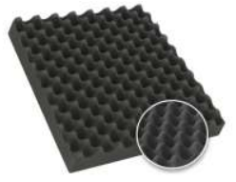 | - | 200 | - | - | - | - | - | - | - | - | - | - | - | - | - | - | - | - | - | - | - | - | - | - | - | 200
50 | FERRO DE PASSAR ROUPAS A VAPOR INDUSTRIAL. 127v. Potência de 1.3kw. Ferro elétrico à vapor gravitacional para indústria e confecções. Cabo de uretano. Botão de toque macio. Corpo mais pontiagudo e na cor preta.Volume do Reservatório: 3, 5 Litros. Base teflonada; Acessórios que acompanham o ferro a vapor: reservatório de água para 3,5 litros. Descanso de silicone. Tensor para fio. Mangueira de silicone. | 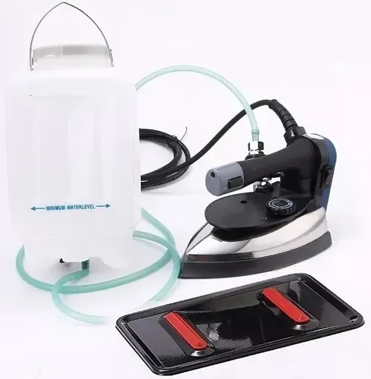 | - | 3 | - | - | - | - | - | - | - | - | - | - | - | - | - | - | - | - | - | - | - | - | - | - | - | 3
51 | FOGÃO DE PISO, com 4 bocas, acendedor automático (bivolt). Tipo de gás GLP. Forno 61l. Eficiência energética Classe A. Dimensões mínimas: Largura (51,5cm) x Altura (96cm) x Profundidade (60,3cm), com pelo menos 01 ano de garantia. Cor: preto (ou definida pelo ICMBio) Certificação INMETRO; | 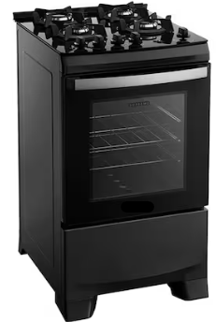 | - | 1 | - | - | 1 | - | 1 | 1 | - | - | 1 | - | 1 | - | 2 | - | 1 | 1 | 1 | 1 | 5 | - | 1 | - | - | 18
52 | GELADEIRA DUPLEX (2 portas) (127v) Compartimentos independentes: refrigerador e freezer; Capacidade total líquida mínima: 375 litros; Plugue conforme padrão brasileiro (NBR 14136); Dimensões mínimas (desconsiderar medidas da embalagem): Altura (165cm) x Largura (60cm) x Profundidade (65cm); Caracteríticas: Gabinete externo em material resistente (aço pintado, inox ou equivalente); Vedação eficiente da porta (borracha magnética); Sistema de circulação de ar interno; Puxadores embutidos ou externos; Iluminação interna; Prateleiras internas removíveis e/ou ajustáveis; Prateleiras na porta; Gavetão de frutas e verduras; Sistema de degelo: Frost Free; Certificação INMETRO ; Classificação energética conforme PBE/INMETRO; Conformidade com ABNT NBR IEC 60335 (segurança de eletrodomésticos); Garantia mínima: 12 (doze) meses contra defeitos de fabricação. Cor: branca (ou definida pelo ICMBio) | 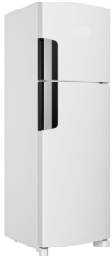 | - | 1 | - | - | - | - | - | 1 | - | - | 1 | - | - | - | 1 | - | 1 | - | - | - | 2 | - | - | - | - | 7
53 | GELADEIRA DUPLEX (2 portas) (220v) Compartimentos independentes: refrigerador e freezer; Capacidade total líquida mínima: 375 litros; Plugue conforme padrão brasileiro (NBR 14136); Dimensões mínimas (desconsiderar medidas da embalagem): Altura (165cm) x Largura (60cm) x Profundidade (65cm); Caracteríticas: Gabinete externo em material resistente (aço pintado, inox ou equivalente); Vedação eficiente da porta (borracha magnética); Sistema de circulação de ar interno; Puxadores embutidos ou externos; Iluminação interna; Prateleiras internas removíveis e/ou ajustáveis; Prateleiras na porta; Gavetão de frutas e verduras; Sistema de degelo: Frost Free; Certificação INMETRO ; Classificação energética conforme PBE/INMETRO; Conformidade com ABNT NBR IEC 60335 (segurança de eletrodomésticos); Garantia mínima: 12 (doze) meses contra defeitos de fabricação. Cor: branca (ou definida pelo ICMBio) |  | 30 | - | - | - | 1 | 1 | 1 | - | - | - | - | - | 1 | - | 1 | - | 2 | 1 | - | 3 | - | - | 1 | - | - | 42
54 | GRAVADOR ELÉTRICO Grv 7000 - Pulso por minuto: 7.100, tensão (v): 220v, frequência: 60Hz, medidas (CxA): 160mm x 45mm, massa aproximada (kg): 360g. Quantidade: 10uni. (220v) e 15unid. (110v) |  | 25 | - | - | - | - | - | - | - | - | - | - | - | - | - | - | - | - | - | - | - | - | - | - | - | - | 25
55 | JOGOS DE MESAS E CADEIRAS DE PLÁSTICO, Cadeiras com braços e peso máximo de 182kg; Selo do INMETRO ou NBR 14776; Cor: branca (ou definida pelo ICMBio) | 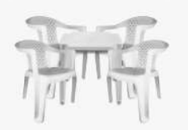 | - | 10 | - | - | - | - | - | - | - | - | - | - | - | - | 3 | - | - | - | - | - | - | - | - | - | - | 13
56 | MALETA DE TRANSPORTE, produzida em alumínio com cantos, fechos e alça. Revestimento interno de veludo ou borracha com espuma e divisórias moveis. Dimensões mínimas: Comprimento 45cm; Largura 32cm e Altura 15cm Cor: preta (ou definida pelo ICMBIo); |  | - | 3 | - | - | - | - | - | - | - | - | - | - | - | - | - | - | - | - | - | - | - | - | - | - | - | 3
57 | MÁQUINA DE LAVAR ROUPAS (127v) Capacidade mínima de lavagem: 15 kg; Gabinete em aço com pintura eletrostática anticorrosiva ou material de alta resistência; Cesto em aço inoxidável; Tampa superior em vidro temperado ou material transparente de alta resistência com sistema de amortecimento; Abertura superior (top load); Múltiplos níveis de água (mínimo 4 níveis); Programas automáticos variados, incluindo: Pesado, Normal, Delicado, Rápido, Edredom; Enxágue duplo ou múltiplo; Classificação energética mínima Classe A conforme o INMETRO; Baixo consumo de água e energia, compatível com equipamentos da categoria; Painel de controle eletrônico ou eletromecânico; Display indicativo de etapas do ciclo; Filtro pega-fiapos eficiente e removível; Dispenser múltiplo para sabão, amaciante e alvejante; Sistema de diluição de sabão (evita manchas nas roupas); Função de turbo lavagem ou ciclo rápido otimizado; Tensão: 127v; Mangueiras de entrada e saída inclusas; Produto com certificação de conformidade do INMETRO; Atendimento às normas brasileiras de segurança elétrica. Cor: branca (ou definida pelo ICMBio) | 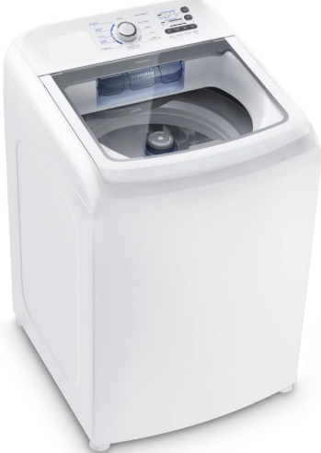 | - | 4 | - | - | - | - | - | - | - | - | - | - | - | - | 1 | - | - | - | - | - | 2 | - | - | - | - | 7
58 | MÁQUINA DE LAVAR ROUPAS (220v) Capacidade mínima de lavagem: 15 kg; Gabinete em aço com pintura eletrostática anticorrosiva ou material de alta resistência; Cesto em aço inoxidável; Tampa superior em vidro temperado ou material transparente de alta resistência com sistema de amortecimento; Abertura superior (top load); Múltiplos níveis de água (mínimo 4 níveis); Programas automáticos variados, incluindo: Pesado, Normal, Delicado, Rápido, Edredom; Enxágue duplo ou múltiplo; Classificação energética mínima Classe A conforme o INMETRO; Baixo consumo de água e energia, compatível com equipamentos da categoria; Painel de controle eletrônico ou eletromecânico; Display indicativo de etapas do ciclo; Filtro pega-fiapos eficiente e removível; Dispenser múltiplo para sabão, amaciante e alvejante; Sistema de diluição de sabão (evita manchas nas roupas); Função de turbo lavagem ou ciclo rápido otimizado; Tensão: 220v; Mangueiras de entrada e saída inclusas; Produto com certificação de conformidade do INMETRO; Atendimento às normas brasileiras de segurança elétrica. Cor: branca (ou definida pelo ICMBio) |  | 4 | - | - | - | 1 | - | 1 | - | - | - | - | - | 1 | - | 1 | - | - | 2 | - | 2 | - | - | - | 1 | 1 | 14
59 | MÁQUINA LAVA E SECA TORRE, com capacidades mínimas de 14kg para lavagem e 14kg para secagem. Voltagem 127v. Dimensões mínimas (desconsiderar medidas da embalagem): Largura (600mm) x Altura (1650mm) x Profundidade (660mm). Eficiência energética A. Garantia de 12 meses, com pés niveladores, consumo mínimo aproximado de água 138L. Tipo de abertura frontal, com cesto em aço inox e pés niveladores. No mínimo 5 ciclos de secagem. Temperatura máxima da secadora 60° | 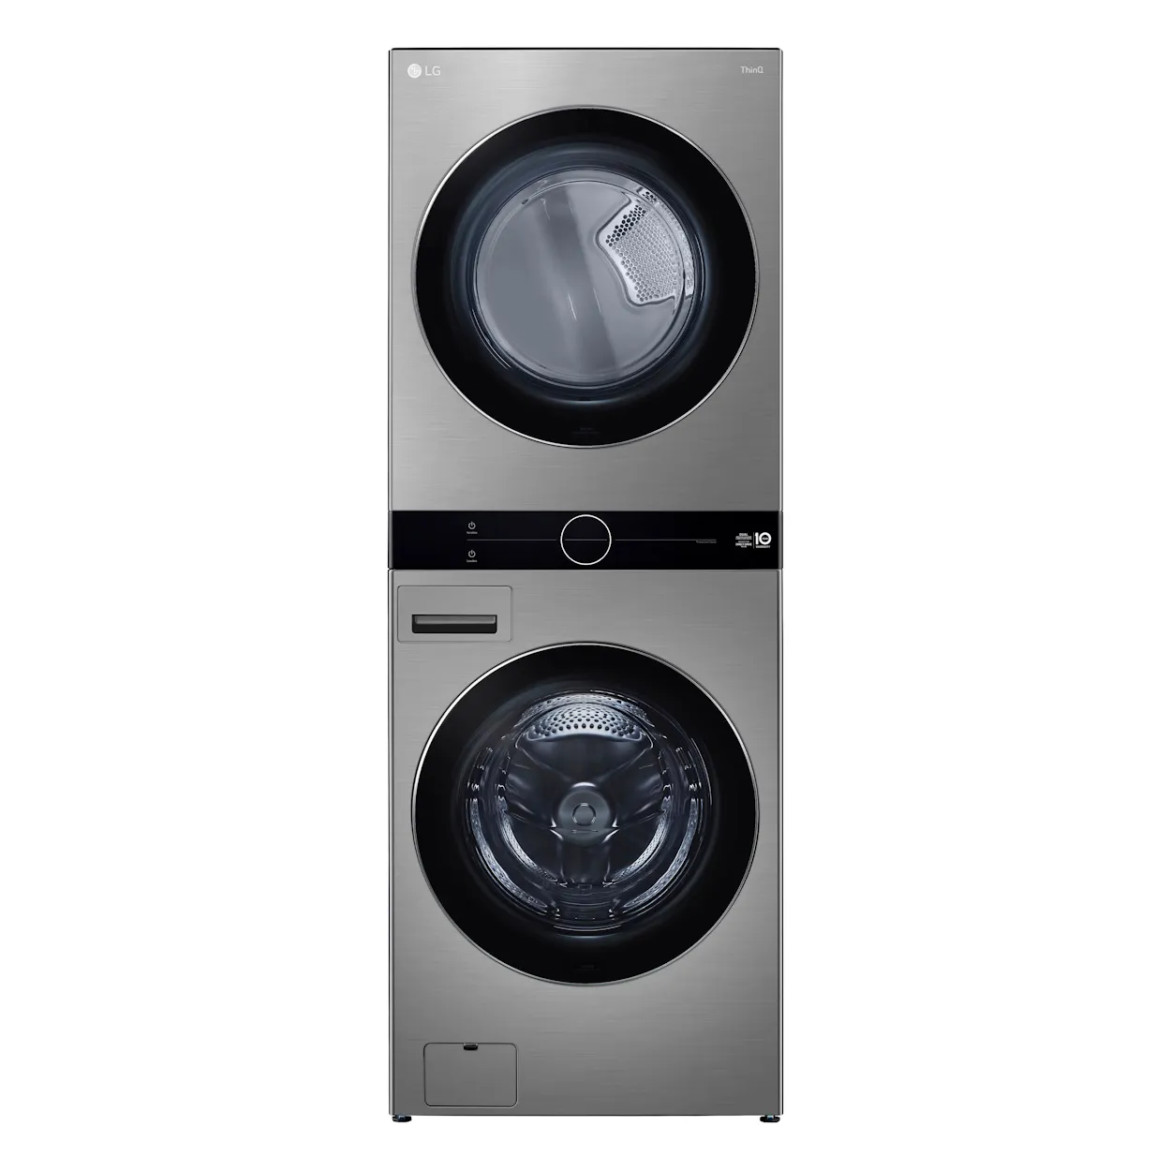 | - | 4 | - | - | - | - | - | - | - | - | - | - | - | - | - | - | - | - | - | - | - | - | - | - | - | 4
60 | MICRO-ONDAS (127v); Capacidade mínima de 30L; Tipo: micro-ondas de bancada; Potência de saída mínima: ≥ 800 W; Plugue conforme padrão brasileiro (NBR 14136); Dimensões mínimas (desconsiderar medidas da embalagem): Largura (≥ 48 cm) x Altura (≥ 28 cm) x Profundidade (≥ 38 cm); Características: Gabinete externo em material resistente (aço pintado, inox ou equivalente); Porta frontal com visor (transparente ou espelhado); Iluminação interna; Prato giratório removível em vidro; Diâmetro do prato compatível com a capacidade; Funções: Display digital - Trava de segurança e Desligamento automático ao abrir a porta; Certificação do INMETRO, bem como atendimento às normas aplicáveis, incluindo: ABNT NBR IEC 60335 (segurança de eletrodomésticos); Cor: branco (ou definida pelo ICMBio); Garantia mínima: 12 (doze) meses contra defeitos de fabricação; Atendimento às normas brasileiras de segurança elétrica. | 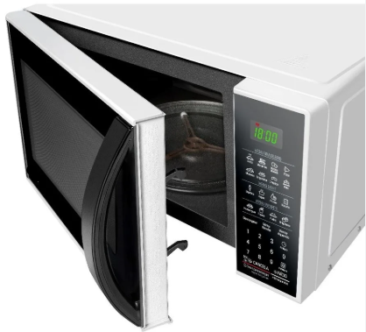 | - | - | - | - | - | - | - | - | - | - | 1 | 1 | - | - | 1 | 1 | 2 | - | - | - | 5 | - | - | - | - | 11
61 | MICRO-ONDAS (220v) Capacidade mínima de 30L; Tipo: micro-ondas de bancada; Potência de saída mínima: ≥ 800 W; Plugue conforme padrão brasileiro (NBR 14136); Dimensões mínimas (desconsiderar medidas da embalagem): Largura (≥ 48 cm) x Altura (≥ 28 cm) x Profundidade (≥ 38 cm); Características: Gabinete externo em material resistente (aço pintado, inox ou equivalente); Porta frontal com visor (transparente ou espelhado); Iluminação interna; Prato giratório removível em vidro; Diâmetro do prato compatível com a capacidade; Funções: Display digital - Trava de segurança e Desligamento automático ao abrir a porta; Certificação do INMETRO, bem como atendimento às normas aplicáveis, incluindo: ABNT NBR IEC 60335 (segurança de eletrodomésticos); Cor: branco (ou definida pelo ICMBio); Garantia mínima: 12 (doze) meses contra defeitos de fabricação; Atendimento às normas brasileiras de segurança elétrica. |  | 30 | - | - | - | 1 | - | 1 | - | - | - | - | - | 1 | - | 1 | - | - | 1 | - | 3 | - | 2 | 1 | - | 1 | 42
62 | PLASTIFICADORA E POLISELADORA PROFISSIONAL - Modelo P280. Compatibilidade de polaseal: 0,05mm, 0,07mm e 0,10mm. Potência: em aquecimento 360w / aquecida: 60w. Termostato auto ajustável de alta pressão. Voltagem: 220v. Possui reversão. | 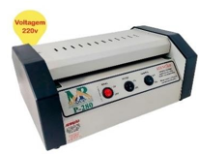 | 2 | - | - | - | - | - | - | - | - | - | - | - | - | - | - | - | - | - | - | - | - | - | - | - | - | 2
63 | REFRIGERADOR HORIZONTAL (127v) Capacidade líquida mínima: 528 litros; Certificação do INMETRO; Controle por termostato mecânico externo Gabinete externo em aço pré-pintado ou galvanizado com tratamento anticorrosivo; Gabinete interno em alumínio ou aço aluminizado de alta resistência; 2 portas com vedação com borracha magnética de alta eficiência (melhor retenção térmica); Sistema estático com serpentina nas paredes internas; Gás ecológico (livre de CFC), R134a ou R600a; Atende às normas ambientais vigentes; Isolamento témico em Poliuretano injetado de alta densidade (mínimo 40 kg/m³) Alta capacidade de conservação térmica; Redução do consumo de energia; Classificação energética mínima: Classe “A” no INMETRO; Selo Procel de economia de energia (quando aplicável); Rede de assistência técnica autorizada no território nacional; Produto certificado conforme normas de segurança elétrica vigentes. Cor: branco (ou definida pelo ICMBIo); | 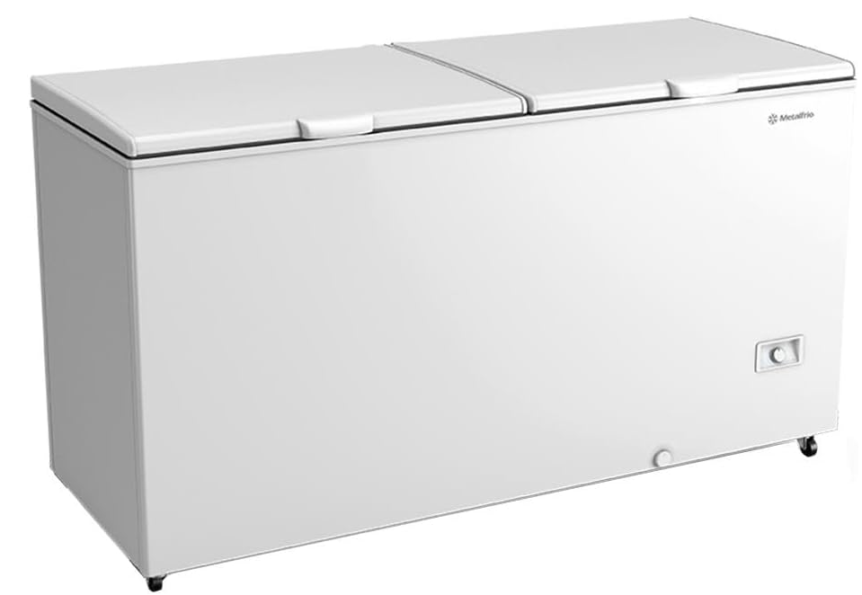 | - | 1 | - | - | - | - | - | 1 | - | - | - | - | - | - | 1 | - | - | - | 3 | - | 1 | - | - | - | - | 7
64 | REFRIGERADOR HORIZONTAL (220v) Capacidade líquida mínima: 528 litros; Certificação do INMETRO; Controle por termostato mecânico externo Gabinete externo em aço pré-pintado ou galvanizado com tratamento anticorrosivo; Gabinete interno em alumínio ou aço aluminizado de alta resistência; 2 portas com vedação com borracha magnética de alta eficiência (melhor retenção térmica); Sistema estático com serpentina nas paredes internas; Gás ecológico (livre de CFC), R134a ou R600a; Atende às normas ambientais vigentes; Isolamento témico em Poliuretano injetado de alta densidade (mínimo 40 kg/m³) Alta capacidade de conservação térmica; Redução do consumo de energia; Classificação energética mínima: Classe “A” no INMETRO; Selo Procel de economia de energia (quando aplicável); Rede de assistência técnica autorizada no território nacional; Produto certificado conforme normas de segurança elétrica vigentes. Cor: branco (ou definida pelo ICMBIo); |  | - | - | - | - | 1 | - | - | - | - | - | - | - | - | - | - | - | - | 2 | - | 4 | - | - | - | - | 1 | 8
65 | REFRIGERADOR VERTICAL COM 1 PORTA (220v) Capacidade bruta mínima de 400 litros; Capacidade líquida mínima de 350 L; Gabinete externo em aço tratado com pintura anticorrosiva; Interior em material metálico ou polímero de alta resistência, de fácil higienização; Display ou painel acessível para ajuste preciso Mínimo de 3 prateleiras reguláveis em altura; Prateleiras reforçadas; Sistema que permita visualização total interna sem condensação; Controlador eletrônico de temperatura; Equipado com rodízios reforçados para movimentação; Niveladores ajustáveis; Porta única com vidro duplo temperado antiembaçante; Frost Free (degelo automático) Cor: branco (ou definida pelo ICMBIo); Tipo de degelo: Frost Free; Gás ecológico (livre de CFC), R134a ou R600a; Certificação do INMETRO; Dimensões mínimas (desconsiderar medidas da embalagem): Altura Interna: 135 cm a 145cm | Externa: 180 cm a 190; Largura Interna: 50 cm a 58 cm | Externa: 65 cm a 170 cm; Profundidade Interna: 48 cm a 53 cm| Externa: 60 cm a 65. | 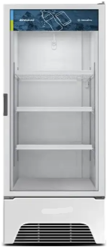 | - | - | - | - | 1 | - | - | - | - | - | - | - | - | - | - | - | - | 2 | 2 | 5 | - | - | - | - | 1 | 11
66 | SISTEMA MODULAR DE SOFÁS COLABORATIVOS - MÓDULO DE CENTRO RETO Variação máxima permitida de 5% nas dimensões Dimensões: Profundidade útil do assento de no mínimo 47cm e no máximo 52cm. Largura útil do assento de no mínimo 60cm. Altura do assento ao chão de no mínimo 41cm e no máximo 45cm. Altura do encosto (medido a partir da superfície do assento) de no mínimo 30 cm. Estruturas internas admitidas: Madeira de eucalipto ou pinus tratada pelo processo autoclave (aplicação de líquido imunizante para combater pragas como cupim e brocas). MDF (Fibras de Média Densidade). Compensado Multilaminado (várias camadas de lâminas com espessura variando de 2,0mm a 3,7 mm). Estofados e acabamentos: Assento: com espuma injetada ou laminada de poliuretano com no mínimo 30mm de espessura média e Densidade mínima D33. Encosto: com espuma injetada ou laminada de poliuretano com no mínimo 30mm de espessura média e Densidade mínima D28. Revestimento em tecido em fibra sintética de poliéster, cor a definir. Apoios aparentes admitidos: Aço inox tubular, com tratamento anticorrosivo por fosfatização, com pintura eletrostática, epóxi ou acabamento cromado; Madeira maciça com aplicação de laca ou verniz. Cor: preta (ou definida pelo ICMBIo) | 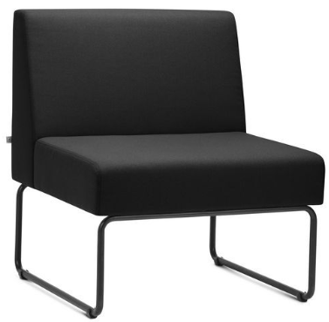 | - | 7 | - | - | - | - | - | - | - | - | 4 | - | - | - | 4 | - | - | 6 | 10 | 10 | - | - | 4 | - | 4 | 49
67 | TÁBUA DE PASSAR ROUPA, com estrutura em aço tubular reforçado, ponteiras antiderrapantes, três regulagens de altura, prancha com base em madeira, suporte aramado para ferro de passar, tecido metalizado, espuma de 15mm. Dimensões mínimas do produto: Altura (regulagem 1): 86cm Altura (regulagem 2): 81cm Altura (regulagem 3): 74cm Largura:38cm Comprimento de ponta a ponta aberta: 120cm Área da prancha para uso: 38cm x 100cm Área do suporte de ferro: 36cm x 16cm Dimensões fechada: 130cm x 38cm x 9cm | 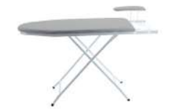 | - | 3 | - | - | - | - | - | - | - | - | - | - | - | - | - | - | - | - | - | - | - | - | - | - | - | 3
68 | TANQUINHO/LAVADORA SEMIAUTOMÁTICA (127v) Capacidade mínima: 15 kg. Eficiência energética: Classificação mínima A (INMETRO). Tipo de água: fria. Funções mínimas: Molho, Lavagem e Enxágue (com desligamento automático). Características: Estrutura resistente à umidade e corrosão; Gabinete em material plástico resistente (polipropileno ou similar); Tampa superior (preferencialmente com visor transparente); Batedor/agitador interno; Filtro de fiapos; Base com apoio estável; Dispenser para sabão. Potência mínima: 350w. Dimensões mínimas (desconsiderar medidas da embalagem): Altura (90cm) x Largura (48cm) x Profundidade (50cm). Níveis de água ajustáveis: mínimo 2. Cabo com plugue padrão brasileiro (NBR 14136). Certificação INMETRO. Cor: branco (ou definida pelo ICMBio) Garantia mínima: 12 (doze) meses contra defeitos de fabricação. |  | - | - | - | - | - | - | - | - | - | - | 1 | - | - | - | 1 | 1 | 1 | - | - | - | 1 | - | - | - | - | 5
69 | TANQUINHO/LAVADORA SEMIAUTOMÁTICA (220v) Capacidade mínima: 15 kg. Eficiência energética: Classificação mínima A (INMETRO). Tipo de água: fria. Funções mínimas: Molho, Lavagem e Enxágue (com desligamento automático). Características: Estrutura resistente à umidade e corrosão; Gabinete em material plástico resistente (polipropileno ou similar); Tampa superior (preferencialmente com visor transparente); Batedor/agitador interno; Filtro de fiapos; Base com apoio estável; Dispenser para sabão. Potência mínima: 350w. Dimensões mínimas (desconsiderar medidas da embalagem): Altura (90cm) x Largura (48cm) x Profundidade (50cm). Níveis de água ajustáveis: mínimo 2. Cabo com plugue padrão brasileiro (NBR 14136). Certificação INMETRO. Cor: branco (ou definida pelo ICMBio) Garantia mínima: 12 (doze) meses contra defeitos de fabricação. |  | - | - | - | - | - | - | - | - | - | - | - | - | - | - | - | - | - | - | - | - | - | - | - | - | 1 | 1
70 | VENTILADOR DE COLUNA (127v) Características: Mínimo de 3 níveis de velocidade; Altura ajustável; Inclinação vertical ajustável; Oscilação horizontal automática; Grade de proteção removível; Baixo nível de ruído; Quantidade mínima de 6 hélices. Diâmetro mínimo: 40cm. Potência mínima 140 watts. Material: Plástico resistente. Selo INMETRO. Dimensões mínimas (desconsiderar medidas da embalagem): Profundidade (47,5cm) x Largura (47,5cm) x Altura (143cm) Cor: preto (ou definida pelo ICMBIo) |  | - | 6 | - | - | - | - | - | 3 | - | 2 | 1 | 3 | - | - | 5 | - | 3 | - | 6 | - | 5 | - | - | - | - | 34
71 | VENTILADOR DE COLUNA (220v) Características: Mínimo de 3 níveis de velocidade; Altura ajustável; Inclinação vertical ajustável; Oscilação horizontal automática; Grade de proteção removível; Baixo nível de ruído; Quantidade mínima de 6 hélices. Diâmetro mínimo: 40cm. Potência mínima 140 watts. Material: Plástico resistente. Selo INMETRO. Dimensões mínimas (desconsiderar medidas da embalagem): Profundidade (47,5cm) x Largura (47,5cm) x Altura (143cm) Cor: preto (ou definida pelo ICMBIo) |  | - | - | - | - | - | - | 3 | - | - | - | - | - | 1 | - | 4 | - | - | 11 | - | 12 | - | 3 | 5 | - | 2 | 41

